Leiaute_DPS_NFS
# | CAMINHO NO XML | CAMPO | ELE | TIPO | OCOR. | TAM. | DESCRIÇÃO | NOTAS EXPLICATIVAS
1 | - | NFS-e | Raiz | - | - | - | - | -
2 | NFSe/ | versao | A | C | 1-1 | 1-4V2 | Versão do leiaute da NFS-e. | -
3 | NFSe/ | infNFSe | G | - | 1-1 | - | Grupo de informações da NFS-e | -
4 | NFSe/infNFSe/ | id | ID | C | 1-1 | 53 | Informar o identificador precedido do literal ‘ID’. A formação do identificador de 53 posições da NFS é: "NFS" + Cód.Mun. (7) + Amb.Ger. (1) + Tipo de Inscrição Federal (1) + Inscrição Federal (14 - CPF completar com 000 à esquerda) + nNFSe (13) + AnoMes Emis. da DPS (4) + Cód.Num. (9) + DV (1) Código numérico de 9 Posições numérico, aleatório, gerado automaticamente pelo sistema gerador da NFS-e. | -
5 | NFSe/infNFSe/ | xLocEmi | E | C | 1-1 | 150 | Descrição do código de 7 dígitos da localidade emissora da NFS-e. | Descrição do nome do município emissor da NFS-e correspondente ao Código da Localidade de Emissão da DPS (cLocEmi).
6 | NFSe/infNFSe/ | xLocPrestacao | E | C | 1-1 | 150 | Descrição do código de 7 dígitos referente ao local da prestação do serviço. | Descrição do nome do município emissor da NFS-e correspondente ao Código do Local da Prestação de Serviço da DPS (cLocPrestacao).
7 | NFSe/infNFSe/ | nNFSe | E | N | 1-1 | 1-13 | Número da NFS-e (Sequencial pelo emitente e tipo de emitente da NFS-e) | Número sequencial por tipo de emitente da NFS-e. A Sefin Nacional NFS-e irá gerar o número da NFS-e de forma sequencial por emitente. Por se tratar de um ambiente altamente transacional, a Sefin Nacional NFS-e não irá reutilizar números inutilizados durante a geração da NFS-e.
8 | NFSe/infNFSe/ | cLocIncid | E | N | 0-1 | 7 | Código de 7 dígitos da localidade de incidência do ISSQN. | O Sistema Nacional NFS-e identifica a localidade de incidência do ISSQN conforme regras estabelecidas na LC 116/03. Existem exceções em que o Sistema Nacional NFS-e não identifica a localidade de incidência nem haverá destaque do ISSQN na emissão da NFS-e: 1) Em caso de imunidade não existe localidade de incidência para o ISSQN; 2) Em caso de exportação de serviço não existe localidade de incidência para o ISSQN; 3) Em caso de serviços sem a incidência de ISSQN (cTribNac igual a 990101), não existe localidade de incidência para o ISSQN; 4) Em caso de operação tributável deve existir localidade de incidência para o ISSQN. Inclusive para os serviços prestados para os subitens 03.04 e 22.01, se informado um município específico no local de prestação de serviço, conforme TAB.MUN_IBGE. As exceções para não existir município de incidência do ISSQN nas NFS-e de serviços prestados para os subitens 03.04 e 22.01, respectivamente, são definidos abaixo: a) Em caso de Locação, sublocação, arrendamento, direito de passagem ou permissão de uso, compartilhado ou não, de ferrovia, rodovia, postes, cabos, dutos e condutos de qualquer natureza (subitem 03.04 da lista de serviço do Sistema Nacional NFS-e), se o local de prestação de serviço informado na DPS corresponder à localidade geral definida para este serviço (0001000, conforme TAB.LOC.GERAL), então não é identificada a localidade de incidência para o ISSQN na NFS-e (as informações das localidades de incidência do ISSQN para o serviço 03.04 ocorrerão na solicitação de apuração enviada pelo contribuinte ao MAN); OBS: As operações de exploração de vias (ou rodovias) no campo de incidência do ISSQN (subitem 22.01 da lista de serviço do Sistema Nacional NFS-e) serão formalizadas pela "NFS-e Via", Nota Fiscal de Serviço eletrônica de Exploração de Via, que terá um layout específico a ser publicado em breve. b) Em caso de exploração de rodovia (subitem 22.01 da lista de serviço do Sistema Nacional NFS-e),
9 | NFSe/infNFSe/ | xLocIncid | E | C | 0-1 | 150 | Descrição da localidade de incidência do ISSQN. | O Sistema Nacional NFS-e identifica a localidade de incidência do ISSQN conforme regras estabelecidas na LC 116/03. Existem exceções em que o Sistema Nacional NFS-e não identifica a localidade de incidência nem haverá destaque do ISSQN na emissão da NFS-e: 1) Em caso de imunidade não existe localidade de incidência para o ISSQN; 2) Em caso de exportação de serviço não existe localidade de incidência para o ISSQN; 3) Em caso de serviços sem a incidência de ISSQN (cTribNac igual a 990101), não existe localidade de incidência para o ISSQN; 4) Em caso de operação tributável deve existir localidade de incidência para o ISSQN. Inclusive para os serviços prestados para os subitens 03.04 e 22.01, se informado um município específico no local de prestação de serviço, conforme TAB.MUN_IBGE. As exceções para não existir município de incidência do ISSQN nas NFS-e de serviços prestados para os subitens 03.04 e 22.01, respectivamente, são definidos abaixo: a) Em caso de Locação, sublocação, arrendamento, direito de passagem ou permissão de uso, compartilhado ou não, de ferrovia, rodovia, postes, cabos, dutos e condutos de qualquer natureza (subitem 03.04 da lista de serviço do Sistema Nacional NFS-e), se o local de prestação de serviço informado na DPS corresponder à localidade geral definida para este serviço (0001000, conforme TAB.LOC.GERAL), então não é identificada a localidade de incidência para o ISSQN na NFS-e (as informações das localidades de incidência do ISSQN para o serviço 03.04 ocorrerão na solicitação de apuração enviada pelo contribuinte ao MAN); OBS: As operações de exploração de vias (ou rodovias) no campo de incidência do ISSQN (subitem 22.01 da lista de serviço do Sistema Nacional NFS-e) serão formalizadas pela "NFS-e Via", Nota Fiscal de Serviço eletrônica de Exploração de Via, que terá um layout específico a ser publicado em breve. b) Em caso de exploração de rodovia (subitem 22.01 da lista de serviço do Sistema Nacional NFS-e),
10 | NFSe/infNFSe/ | xTribNac | E | C | 1-1 | 600 | Descrição do código de tributação nacional do ISSQN. | A descrição do código de tributação nacional utilizada pelo Sistema Nacional NFS-e, para "traduzir" o código de serviço nacional, enviado pelo emitente na DPS, é a descrição dos subitens da lista de serviços do "Anexo III - Lista Nacional de Serviços", que consta ao final do Manual de Orientação ao Contribuinte do ISSQN para a Sefin Nacional NFS-e. A lista nacional utilizada é uma derivação direta da lista de serviços anexa à LC 116/03. A diferença entre as duas listas é que a lista nacional possui alguns subitens "desdobrados" nos mesmos grupamentos de itens. Os desdobros foram necessários para que alguns subitens do anexo à LC 116/03 fossem divididos em dois ou mais subitens, preservando a mesma lógica da lista original. A separação dos termos que compõem um subitem do anexo da lei para cada novo subitem na nova lista nacional não muda em essência a legislação vigente e permite atender tanto à legislação específica de pequenos, médios e grandes municípios que aderirem ao Sistema Nacional NFS-e.
11 | NFSe/infNFSe/ | xTribMun | E | C | 0-1 | 600 | Descrição do código de tributação municipal do ISSQN. | -
12 | NFSe/infNFSe/ | xNBS | E | C | 0-1 | 600 | Descrição do código da NBS. | -
13 | NFSe/infNFSe/ | verAplic | E | C | 1-1 | 1-20 | Versão da aplicação que gerou a NFS-e. | -
14 | NFSe/infNFSe/ | ambGer | E | N | 1-1 | 1 | Ambiente gerador da NFS-e: 1- Sistema Próprio do Município; 2- Sefin Nacional NFS-e; | NFS-e compartilhada pelo município para o ADN NFS-e sempre tem ambGer = 1. NFS-e emitidas pelo Sistema Nacional NFS-e sempre tem ambGer = 2.
15 | NFSe/infNFSe/ | tpEmis | E | N | 1-1 | 1 | Tipo de emissão da NFS-e: 1 - Emissão direta no modelo da NFS-e Nacional; 2 - Emissão original em leiaute próprio do município com transcrição para o modelo da NFS-e Nacional. | O sistema municipal pode emitir a NFS-e seguindo o XML do modelo da NFS-e Nacional ou pode manter seu próprio modelo, diferente do modelo padrão nacional. Caso mantenha seu próprio modelo, o município deverá transcrever as informações das suas NFS-e para o modelo da NFS-e nacional e assinar o documento para depois compartilhar as NFS-e transcritas para o ADN NFS-e. Neste caso, tpEmis = 2. Caso o município emita suas NFS-e já no modelo da NFS-e padrão nacional o tpEmis = 1. Notas emitidas pela Sefin Nacional NFS-e sempre tem tpEmis = 1.
16 | NFSe/infNFSe/ | procEmi | E | N | 0-1 | 1 | Processo de Emissão da DPS: 1 - Emissão com aplicativo do contribuinte (via Web Service); 2 - Emissão com aplicativo disponibilizado pelo fisco (Web); 3 - Emissão com aplicativo disponibilizado pelo fisco (App); | Esta informação deve ser preenchida somente em NFS-e emitidas pelo Sistema Nacional NFS-e. Municipios com emissores próprios não podem informar este campo na transcrição de suas NFS-e para o compartilhamento com o ADN.
17 | NFSe/infNFSe/ | cStat | E | N | 1-1 | 3 | Situações possíveis: 100 - NFS-e Gerada; 101 - NFS-e de Substituição Gerada; 102 - NFS-e de Decisão Judicial; 103 - NFS-e Avulsa; 107 - NFS-e MEI; 108 - Nota de Crédito; 109 - Nota de Débito; | -
18 | NFSe/infNFSe/ | dhProc | E | D | 1-1 | - | Data/Hora da validação da DPS e geração da NFS-e. Data e hora no formato UTC (Universal Coordinated Time): AAAA-MM-DDThh:mm:ssTZD | -
19 | NFSe/infNFSe/ | nDFe | E | N | 1-1 | 1-13 | Número sequencial do documento gerado por ambiente emissor próprio do múnicípio. | -
20 | NFSe/infNFSe/ | emit | G | G | 1-1 | - | Grupo de informações da DPS relativas ao emitente da NFS-e | -
21 | NFSe/infNFSe/emit/ | CNPJ | CE | N | 1-1 | 14 | Número da inscrição federal (CNPJ) do emitente da NFS-e. | -
22 | NFSe/infNFSe/emit/ | CPF | CE | N | 1-1 | 11 | Número da inscrição federal (CPF) do emitente da NFS-e. | -
23 | NFSe/infNFSe/emit/ | IM | E | C | 0-1 | 15 | Número de inscrição municipal do emitente da NFS-e. | -
24 | NFSe/infNFSe/emit/ | xNome | E | C | 1-1 | 150 | Nome / Razão Social do emitente. | -
25 | NFSe/infNFSe/emit/ | xFant | E | C | 0-1 | 150 | Nome / Fantasia do emitente. | -
26 | NFSe/infNFSe/emit/ | enderNac | CG | - | 1-1 | - | Grupo de informações do endereço nacional do Emitente da NFS-e | -
27 | NFSe/infNFSe/emit/enderNac/ | xLgr | E | C | 1-1 | 1-255 | Tipo e nome do logradouro da localização do endereço do emitente. | -
28 | NFSe/infNFSe/emit/enderNac/ | nro | E | C | 1-1 | 1-60 | Número do imóvel do endereço do emitente. | -
29 | NFSe/infNFSe/emit/enderNac/ | xCpl | E | C | 0-1 | 1-156 | Complemento do endereço do emitente. | -
30 | NFSe/infNFSe/emit/enderNac/ | xBairro | E | C | 1-1 | 1-60 | Bairro do endereço do emitente. | -
31 | NFSe/infNFSe/emit/enderNac/ | cMun | E | N | 1-1 | 7 | Código do município do endereço do emitente. (Tabela do IBGE) | -
32 | NFSe/infNFSe/emit/enderNac/ | UF | E | C | 1-1 | 2 | Sigla da unidade da federação do município do endereço do emitente. | -
33 | NFSe/infNFSe/emit/enderNac/ | CEP | E | N | 1-1 | 8 | Número do CEP do endereço do emitente. (Informar os zeros não significativos) | -
34 | NFSe/infNFSe/emit/ | fone | E | N | 0-1 | 9-20 | Número do telefone do emitente. (Preencher com o Código DDD + número do telefone. Nas operações com exterior é permitido informar o código do país + código da localidade + número do telefone) | -
35 | NFSe/infNFSe/emit/ | email | E | C | 0-1 | 80 | E-mail do emitente. | -
36 | NFSe/infNFSe/ | valores | G | - | 1-1 | - | Grupo de valores referentes ao serviço prestado | -
37 | NFSe/infNFSe/valores/ | issqn | G | - | 1-1 | - | Grupo de valores para o ISSQN
38 | NFSe/infNFSe/valores/issqn/ | vCalcDR | E | N | 0-1 | 1-15V2 | Valor monetário (R$) de dedução/redução da base de cálculo (BC) do ISSQN. | vCalcDR é: o valor monetário calculado a partir do percentual de dedução/redução da BC do ISSQN, informado pelo emitente no campo pDR da DPS. Este percentual é calculado sobre valor do serviço informado na DPS e o resultado calculado é o valor deste campo do leiaute NFS-e; ou a soma dos valores de dedução/redução da BC do ISSQN, quando um ou mais documentos são informados pelo emitente na DPS. Neste caso, o resultado do somatório é o valor deste campo do leiaute NFS-e;
39 | NFSe/infNFSe/valores/issqn/ | tpBM | E | C | 0-1 | 40 | Tipo Benefício Municipal (BM): 1 ) "Isenção"; 2) "Redução da BC em 'ppBM' %"; 3) "Redução da BC em R$ 'vInfoBM' "; 4) "Alíquota Diferenciada de 'aliqDifBM' %"; | Onde, nos itens abaixo: 3) ppBM é o percentual parametrizado pelo município de incidência para redução da base de cálculo do benefício municipal concedido; 4) vInfoBM é o valor informado na DPS da redução da base de cálculo do benefício municipal concedido; 5) aliqDifBM é o percentual parametrizado pelo município de incidência para alíquota diferenciada do benefício municipal concedido;
40 | NFSe/infNFSe/valores/issqn/ | vCalcBM | E | N | 0-1 | 1-15V2 | Valor monetário (R$) do percentual de redução da base de cálculo (BC) do ISSQN devido a um benefício municipal (BM). | Este valor é: o cálculo do valor de redução da BC do ISSQN, quando um percentual é parametrizado pelo município de incidência na lei de BM, que foi informada pelo emitente na DPS. Neste caso o percentual parametrizado é aplicado sobre o valor do serviço informado na DPS e o resultado calculado é o valor deste campo do leiaute NFS-e;
41 | NFSe/infNFSe/valores/issqn/ | vBC | E | N | 0-1 | 1-15V2 | Valor da Base de Cálculo do ISSQN (R$) = Valor do Serviço - Desconto Incondicionado - Deduções/Reduções - Benefício Municipal vBC = vServ - descIncond - (vDR ou vCalcDR + vCalcReeRepRes) - (vRedBCBM ou VCalcBM) | A Base de Cálculo do ISSQN é igual a valor do serviço menos a soma dos seguintes valores: desconto incondicionado, total de deduções/reduções e benefício municipal. Sendo que: 1 - Quando o valor de dedução/redução for apurado a partir de um percentual informado na DPS, calcular este percentual sobre o valor do serviço já abatido o valor do desconto incondicionado. 2 - Quando o valor do benefício municipal for apurado a partir de um percentual parametrizado para redução da base de cálculo, aplicar o percentual parametrizado sobre o valor do serviço já abatidos os valores do desconto incondicionado e dedução/redução. OBS: As operações de exploração de vias (ou rodovias) no campo de incidência do ISSQN (subitem 22.01 da lista de serviço do Sistema Nacional NFS-e) serão formalizadas pela "NFS-e Via", Nota Fiscal de Serviço eletrônica de Exploração de Via, que terá um layout específico a ser publicado em breve. 3 - Quando houver mais de um município de incidência do ISSQN (caso do subitem 22.01.01) o valor da base de cálculo será proporcional à kilometragem do trecho da rodovia que abrange o município de incidência em função da kilometragem total da rodovia sob concessão. Este valor de trecho de rodovia é parametrizado pela concessionária no Painel Administrativo de Concessões de Rodovias e já é convertido pelo próprio painel no percentual que deve ser utilizado na multiplicação pelo valor do pedágio pago pelo motorista no guichê da praça de pedágio para resultar no valor da base de cálculo proporcional ao município de incidência em questão.
42 | NFSe/infNFSe/valores/issqn/ | pAliqAplic | E | N | 0-1 | 1-2V2 | Alíquota aplicada sobre a base de cálculo para apuração do ISSQN. | A - O valor percentual da aliquota aplicada (%) poderá ser: 1) o percentual de alíquota informado pelo emitente, referente ao código de serviço, que foi informado na DPS do município de incidência do ISSQN, que identificado pelo sistema, mas que não é conveniado ao Sistema Nacional NFS-e; 2) o percentual de alíquota previamente parametrizado pelo município de incidência no código de serviço, que foi indicado pelo emitente na DPS, quando o município de incidência do ISSQN identificado pelo sistema é conveniado ao Sistema Nacional NFS-e; 3) o percentual de alíquota diferenciada, previamente parametrizada pelo município de incidência do ISSQN, no benefício municipal que foi indicado pelo emitente na DPS (quando este benefício municipal referir-se a uma alíquota diferenciada e forem satisfeitas as condições de aplicabilidade deste benefício municipal às informações prestadas pelo emitente na DPS; *A ordem de prioridade para a utilização da aliquota aplicada é decrescente conforme itens acima. Um alíquota parametrizada sobrepõem uma alíquota informada na DPS e uma alíquota diferenciada, proveniente de um benefício municipal indicado na DPS, satisfeitas as condições de aplicabilidade deste benefício municipal às informações prestadas pelo emitente na DPS, sobrepõem uma alíquota parametrizada pelo município no código de tributação nacional ou municipal (se for o caso). *Considerar data de competência informada na DPS para recuperar a alíquota em qualquer um dos casos. B - Se o emitente informar na DPS para o campo Regime Especial de Tributação, "Profissional Autônomo" ou "Sociedade de Profissionais", e para o campo Exigibilidade, "Exigível", não há destaque de ISSQN na NFS-e. Os campos pAliqAplic, vISSQN da NFS-e não contém valor. OBS: As operações de exploração de vias (ou rodovias) no campo de incidência do ISSQN (subitem 22.01 da lista de serviço do Sistema Nacional NFS-e) serão formalizadas pela "NFS-e Via", Nota Fiscal de Serviço eletrônica de Ex
43 | NFSe/infNFSe/valores/issqn/ | vISSQN | E | N | 0-1 | 1-15V2 | Valor do ISSQN (R$) = Valor da Base de Cálculo x Alíquota vISSQN = vBC x pAliqAplic | O ISSQN não pode ser objeto de redução de base de cálculo que resulte em carga tributária menor que a decorrente da aplicação da alíquota mínima de 2,0% do valor do serviço, exceto para os serviços a que se referem os subitens 7.02, 7.05 e 16.01 da lista anexa a LC 116/03. Aguardar definição pelos municípios para implementar Não haverá ISSQN destacado para os subitens: 030401 – Locação, sublocação, arrendamento, direito de passagem ou permissão de uso, compartilhado ou não, de ferrovia, rodovia, postes, cabos, dutos e condutos de qualquer natureza. 220101 - Serviços de exploração de rodovia mediante cobrança de preço ou pedágio dos usuários, envolvendo execução de serviços de conservação, manutenção, melhoramentos para adequação de capacidade e segurança de trânsito, operação, monitoração, assistência aos usuários e outros serviços definidos em contratos, atos de concessão ou de permissão ou em normas oficiais.
44 | NFSe/infNFSe/valores/issqn/ | vTotalRet | E | N | 0-1 | 1-15V2 | Valor total de retenções (R$) = Σ(CP + IRRF + CSLL + ISSQN* + (PIS + CONFINS)**) vTotalRet = (vRetCP + vRetIRRF + vRetCSLL) + vISSQN* + (vPIS + vCOFINS)** | *ISSQN pode não sofrer retenção. Para o resultado do valor total de retenções o ISSQN somente será somado quando for retido. **Pis/Cofins podem não sofrer retenção. Para o resultado do valor total de retenções Pis/Cofins somente serão somados quando forem retidos.
45 | NFSe/infNFSe/valores/issqn/ | vLiq | E | N | 1-1 | 1-15V2 | Valor líquido (R$) = Valor do serviço - Desconto condicionado - Desconto incondicionado - Valores retidos (CP, IRRF, CSLL)* - Valores, se retidos (ISSQN, PIS, COFINS)** VLiq = vServ – vDescIncond – vDescCond – (vRetCP + vRetIRRF + vRetCSLL)* – (vISSQN + vPIS + vCOFINS)** | *Para o resultado do Valor Líquido o CP, IRRF e CSLL serão sempre subtraídos, se constarem na DPS, pois sempre são retidos. **Para o resultado do Valor Líquido o ISSQN, PIS e COFINS somente serão subtraídos quando forem retidos.
46 | NFSe/infNFSe/valores/issqn/ | xOutInf | E | C | 0-1 | 2000 | Uso da Administração Tributária Municipal. | O Sistema Nacional NFS-e deverá incluir estas mensagens quando: 1) ocorrer os cenários 28 e 34, conforme a planilha "COMEX - EXPORTAÇÃO DE SERVIÇO" do AnexoI-LeiautesRN_DPS_NFSe-SNNFSe. "Por não se tratar de um caso de Exportação de serviço ou Imunidade tributária, então, para este cenário em que foi informado que o tomador do serviço está no exterior e o serviço prestado é devido no local do estabelecimento do tomador, o sujeito passivo será o prestador do serviço e o local de incidência do ISSQN será o local da prestação do serviço, conforme os parágrafos 1º e 2º do Art. 127 do CTN."
47 | NFSe/infNFSe/ | IBSCBS | G | - | 1-1 | - | Grupo de informações geradas pelo sistema referentes ao IBS e à CBS
48 | NFSe/infNFSe/IBSCBS/ | cLocalidadeIncid | E | N | 1-1 | 7 | Código IBGE da localidade de incidência do IBS/CBS (local da operação).
49 | NFSe/infNFSe/IBSCBS/ | xLocalidadeIncid | E | C | 1-1 | 600 | Nome da localidade de incidência do IBS/CBS. | -
50 | NFSe/infNFSe/IBSCBS/ | xIndOp | E | C | 1-1 | 500 | Descrição do código indicador da operação de fornecimento, conforme tabela “código indicador de operação” | -
51 | NFSe/infNFSe/IBSCBS/ | xCST | E | C | 1-1 | 600 | Descrição do Código de Situação Tributária do IBS/CBS. | -
52 | NFSe/infNFSe/IBSCBS/ | xCClassTrib | E | C | 1-1 | 600 | Descrição do Código de Classificação Tributária do IBS/CBS | -
53 | NFSe/infNFSe/IBSCBS/ | pRedutor | E | N | 1-1 | 1-2V2 | Percentual de redução de aliquota em compra governamental. | -
54 | NFSe/infNFSe/IBSCBS/ | valores | G | - | 1-1 | - | Grupo de valores brutos referentes ao IBS / CBS | -
55 | NFSe/infNFSe/IBSCBS/valores/ | vBC | E | N | 1-1 | 1-15V2 | Valor da base de cálculo (BC) do IBS/CBS antes das reduções para cálculo do tributo bruto. vBC = vServ - descIncond – vCalcReeRepRes – vISSQN – vPIS - vCOFINS (até 2026) ou vBC = vServ - descIncond – vCalcReeRepRes – vISSQN (até 2032) | -
56 | NFSe/infNFSe/IBSCBS/valores/ | vCalcReeRepRes | E | N | 0-1 | 1-15V2 | Valor monetário (R$) total relativo ao fornecimento próprio de bens materiais ou relacionados a operações de terceiros, objeto de reembolso, repasse ou ressarcimento pelo recebedor, já tributados e aqui referenciados e que não integram da base de cálculo (BC) do ISSQN, do IBS e da CBS. | vCalcReeRepRes é: A soma dos valores dos fornecimento próprio de bens materiais ou relacionados a operações de terceiros, objeto de reembolso, repasse ou ressarcimento pelo recebedor que não integram da base de cálculo (BC) do ISSQN, do IBS e da CBS, quando um ou mais documentos são informados pelo emitente na DPS. Neste caso, o resultado do somatório é o valor deste campo do leiaute NFS-e;
57 | NFSe/infNFSe/IBSCBS/valores/ | uf | G | - | 1-1 | - | Grupo de Informações relativas aos valores do IBS Estadual | -
58 | NFSe/infNFSe/IBSCBS/valores/uf/ | pIBSUF | E | N | 1-1 | 1-2V2 | Alíquota da UF para IBS da localidade de incidência parametrizada no sistema. | -
59 | NFSe/infNFSe/IBSCBS/valores/uf/ | pRedAliqUF | E | N | 0-1 | 1-3V2 | Percentual de redução de alíquota estadual. | -
60 | NFSe/infNFSe/IBSCBS/valores/uf/ | pAliqEfetUF | E | N | 1-1 | 1-2V2 | pAliqEfetUF = pIBSUF x (1 - pRedAliqUF) x (1 - pRedutor) Se pRedAliqUF não for informado na DPS, então pAliqEfetUF é a própria pIBSUF. | -
61 | NFSe/infNFSe/IBSCBS/valores/ | mun | G | - | 1-1 | - | Grupo de Informações relativas aos valores do IBS Municipal | -
62 | NFSe/infNFSe/IBSCBS/valores/mun/ | pIBSMun | E | N | 1-1 | 1-2V2 | Alíquota do Município para IBS da localidade de incidência parametrizada no sistema. | -
63 | NFSe/infNFSe/IBSCBS/valores/mun/ | pRedAliqMun | E | N | 0-1 | 1-3V2 | Percentual de redução de alíquota municipal. | -
64 | NFSe/infNFSe/IBSCBS/valores/mun/ | pAliqEfetMun | E | N | 1-1 | 1-2V2 | pAliqEfetMun = pIBSMun x (1 - pRedAliqMun) x (1 - pRedutor) Se pRedAliqMun não for informado na DPS, então pAliqEfetMun é a própria pIBSMun. | -
65 | NFSe/infNFSe/IBSCBS/valores/ | fed | G | - | 1-1 | - | Grupo de Informações relativas aos valores da CBS | -
66 | NFSe/infNFSe/IBSCBS/valores/fed/ | pCBS | E | N | 1-1 | 1-2V2 | Alíquota da União para CBS parametrizada no sistema. | -
67 | NFSe/infNFSe/IBSCBS/valores/fed/ | pRedAliqCBS | E | N | 0-1 | 1-3V2 | Percentual da redução de alíquota da CBS. | -
68 | NFSe/infNFSe/IBSCBS/valores/fed/ | pAliqEfetCBS | E | N | 1-1 | 1-2V2 | pAliqEfetCBS = pCBS x (1 - pRedAliqCBS) x (1 - pRedutor) Se pRedAliqCBS não for informado na DPS, então pAliqEfetCBS é a própria pCBS. | -
69 | NFSe/infNFSe/IBSCBS/ | totCIBS | G | - | 1-1 | - | Grupo de Totalizadores | -
70 | NFSe/infNFSe/IBSCBS/totCIBS/ | vTotNF | E | N | 1-1 | 1-15V2 | Valor Total da NF considerando os impostos por fora: IBS e CBS. O IBS e a CBS são por fora, por isso seus valores devem ser adicionados ao valor total da NF. vTotNF = vLiq (em 2026) vTotNF = vLiq + vCBS + vIBSTot (a partir de 2027) | -
71 | NFSe/infNFSe/IBSCBS/totCIBS/ | gIBS | G | - | 1-1 | - | Grupo de valores referentes ao IBS | -
72 | NFSe/infNFSe/IBSCBS/totCIBS/gIBS/ | vIBSTot | E | N | 1-1 | 1-15V2 | Valor total do IBS. vIBSTot = vIBSUF + vIBSMun | -
73 | NFSe/infNFSe/IBSCBS/totCIBS/gIBS/ | gIBSCredPres | G | - | 0-1 | - | Grupo de valores referentes ao crédito presumido para IBS | -
74 | NFSe/infNFSe/IBSCBS/totCIBS/gIBS/gIBSCredPres/ | pCredPresIBS | E | N | 1-1 | 1-2V2 | Alíquota do crédito presumido para o IBS
75 | NFSe/infNFSe/IBSCBS/totCIBS/gIBS/gIBSCredPres/ | vCredPresIBS | E | N | 1-1 | 1-15V2 | Valor do Crédito Presumido para o IBS vCredPresIBS = vBC x pCredPresIBS | -
76 | NFSe/infNFSe/IBSCBS/totCIBS/gIBS/ | gIBSUFTot | G | - | 1-1 | - | Grupo de valores referentes ao IBS Estadual | -
77 | NFSe/infNFSe/IBSCBS/totCIBS/gIBS/gIBSUFTot/ | vDifUF | E | N | 1-1 | 1-15V2 | Total do Diferimento do IBS estadual. vDifUF = vIBSUF x pDifUF | -
78 | NFSe/infNFSe/IBSCBS/totCIBS/gIBS/gIBSUFTot/ | vIBSUF | E | N | 1-1 | 1-15V2 | Total valor do IBS estadual. vIBSUF = vBC x (pIBSUF ou pAliqEfetUF) | -
79 | NFSe/infNFSe/IBSCBS/totCIBS/gIBS/ | gIBSMunTot | G | - | 1-1 | - | Grupo de valores referentes ao IBS Municipal
80 | NFSe/infNFSe/IBSCBS/totCIBS/gIBS/gIBSMunTot/ | vDifMun | E | N | 1-1 | 1-15V2 | Total do Diferimento do IBS municipal. vDifMun = vIBSMun x pDifMun | -
81 | NFSe/infNFSe/IBSCBS/totCIBS/gIBS/gIBSMunTot/ | vIBSMun | E | N | 1-1 | 1-15V2 | Total valor do IBS municipal. vIBSMun = vBC x (pIBSMun ou pAliqEfetMun) | -
82 | NFSe/infNFSe/IBSCBS/totCIBS/ | gCBS | G | - | 1-1 | - | Grupo de valores referentes à CBS | -
83 | NFSe/infNFSe/IBSCBS/totCIBS/gCBS/ | gCBSCredPres | G | - | 0-1 | - | Grupo de valores referentes ao crédito presumido para CBS | -
84 | NFSe/infNFSe/IBSCBS/totCIBS/gCBS/gCBSCredPres/ | pCredPresCBS | E | N | 1-1 | 1-2V2 | Alíquota do crédito presumido para a CBS | -
85 | NFSe/infNFSe/IBSCBS/totCIBS/gCBS/gCBSCredPres/ | vCredPresCBS | E | N | 1-1 | 1-15V2 | Valor do Crédito Presumido da CBS. vCredPresCBS = vBC x pCredPresCBS | -
86 | NFSe/infNFSe/IBSCBS/totCIBS/gCBS/ | vDifCBS | E | N | 1-1 | 1-15V2 | Total do Diferimento CBS. vDifCBS = vCBS x pDifCBS | -
87 | NFSe/infNFSe/IBSCBS/totCIBS/gCBS/ | vCBS | E | N | 1-1 | 1-15V2 | Total valor da CBS da União. vCBS = vBC x (pCBS ou pAliqEfetCBS) | -
88 | NFSe/infNFSe/IBSCBS/totCIBS/ | gTribRegular | G | - | 0-1 | - | Grupo de informações de tributação regular | -
89 | NFSe/infNFSe/IBSCBS/totCIBS/gTribRegular/ | pAliqEfeRegIBSUF | E | N | 1-1 | 1-2V2 | Alíquota efetiva de tributação regular do IBS estadual | -
90 | NFSe/infNFSe/IBSCBS/totCIBS/gTribRegular/ | vTribRegIBSUF | E | N | 1-1 | 1-15V2 | Valor da tributação regular do IBS estadual. vTribRegIBSUF = vBC x pAliqEfeRegIBSUF | -
91 | NFSe/infNFSe/IBSCBS/totCIBS/gTribRegular/ | pAliqEfeRegIBSMun | E | N | 1-1 | 1-2V2 | Alíquota efetiva de tributação regular do IBS municipal | -
92 | NFSe/infNFSe/IBSCBS/totCIBS/gTribRegular/ | vTribRegIBSMun | E | N | 1-1 | 1-15V2 | Valor da tributação regular do IBS municipal. vTribRegIBSMun = vBC x pAliqEfeRegIBSMun | -
93 | NFSe/infNFSe/IBSCBS/totCIBS/gTribRegular/ | pAliqEfeRegCBS | E | N | 1-1 | 1-2V2 | Alíquota efetiva de tributação regular da CBS | -
94 | NFSe/infNFSe/IBSCBS/totCIBS/gTribRegular/ | vTribRegCBS | E | N | 1-1 | 1-15V2 | Valor da tributação regular da CBS. vTribRegCBS = vBC x pAliqEfeRegCBS | -
95 | NFSe/infNFSe/IBSCBS/totCIBS/ | gTribCompraGov | G | - | 0-1 | - | Grupo de informações da composição do valor do IBS e da CBS em compras governamentais | -
96 | NFSe/infNFSe/IBSCBS/totCIBS/gTribCompraGov | pIBSUF | E | N | 1-1 | 1-2V2 | Alíquota do IBS de competência do Estado | -
97 | NFSe/infNFSe/IBSCBS/totCIBS/gTribCompraGov | vIBSUF | E | N | 1-1 | 1-15V2 | Valor do Tributo do IBS da UF calculado | -
98 | NFSe/infNFSe/IBSCBS/totCIBS/gTribCompraGov | pIBSMun | E | N | 1-1 | 1-2V2 | Alíquota do IBS de competência do Município | -
99 | NFSe/infNFSe/IBSCBS/totCIBS/gTribCompraGov | vIBSMun | E | N | 1-1 | 1-15V2 | Valor do Tributo do IBS do Município calculado | -
100 | NFSe/infNFSe/IBSCBS/totCIBS/gTribCompraGov | pCBS | E | N | 1-1 | 1-2V2 | Alíquota da CBS | -
101 | NFSe/infNFSe/IBSCBS/totCIBS/gTribCompraGov | vCBS | E | N | 1-1 | 1-15V2 | Valor do Tributo da CBS calculado | -
102 | NFSe/infNFSe/ | DPS | G | G | 2025-01-01 | - | Grupo de informações da DPS relativas ao serviço prestado
103 | NFSe/infNFSe/DPS/ | versao | A | C | 2025-01-01 | 1-4V2 | Versão do leiaute da DPS. | -
104 | NFSe/infNFSe/DPS/ | infDPS | G | - | 2025-01-01 | - | Grupo de Informações da Declaração de Prestação de Serviços - DPS | -
105 | NFSe/infNFSe/DPS/infDPS/ | id | ID | C | 2025-01-01 | 45 | O identificador da DPS é composto pela concatenação de campos que constam no leiaute da DPS. A formação deste identificador considera o literal "DPS" associado a outras 42 posições numéricas, conforme descrito abaixo: "DPS" + Cód.Mun. (7) + Tipo de Inscrição Federal (1) + Inscrição Federal (14 - CPF completar com 000 à esquerda) + Série DPS (5) + Núm. DPS (15) | Tipo de inscrição Federal = 1 / Inscrição Federal = CPF emitente da DPS; Tipo de inscrição Federal = 2 / Inscrição Federal = CNPJ emitente da DPS;
106 | NFSe/infNFSe/DPS/infDPS/ | tpAmb | E | N | 2025-01-01 | 1 | Identificação do tipo de ambiente no Sistema Nacional NFS-e: 1 - Produção; 2 - Homologação; | -
107 | NFSe/infNFSe/DPS/infDPS/ | dhEmi | E | D | 2025-01-01 | - | Data e hora da emissão da DPS. Data e hora no formato UTC (Universal Coordinated Time): AAAA-MM-DDThh:mm:ssTZD | -
108 | NFSe/infNFSe/DPS/infDPS/ | verAplic | E | C | 1-1 | 1-20 | Versão do aplicativo que gerou a DPS. | -
109 | NFSe/infNFSe/DPS/infDPS/ | serie | E | N | 1-1 | 5 | Série da DPS. | Faixas de utilização da série da DPS: 00001 a 49999 - Emissão com aplicativo pŕoprio; 50000 a 69999 - Emissor Móvel; 70000 a 79999 - Emissor Web; 80000 a 89999 - Emissão com *transcrição manual (Web); *O emitente deve informar o número de série (transcrever o número de série) que foi repassado ao não emitente da NFS-e.
110 | NFSe/infNFSe/DPS/infDPS/ | nDPS | E | N | 1-1 | 15 | Número da DPS. | -
111 | NFSe/infNFSe/DPS/infDPS/ | dCompet | E | D | 1-1 | - | Data de competência da prestação do serviço. Ano, Mês e Dia (AAAA-MM-DD) | -
112 | NFSe/infNFSe/DPS/infDPS/ | tpEmit | E | N | 1-1 | 1 | Emitente da DPS: 1 - Prestador; 2 - Tomador; 3 - Intermediário; | -
113 | NFSe/infNFSe/DPS/infDPS/ | cMotivoEmisTI | E | N | 0-1 | 1 | Motivo da Emissão da DPS pelo Tomador/Intermediário: 1 - Importação de Serviço; 2 - Tomador/Intermediário obrigado a emitir NFS-e por legislação municipal; 3 - Tomador/Intermediário emitindo NFS-e por recusa de emissão pelo prestador; 4 - Tomador/Intermediário emitindo por rejeitar a NFS-e emitida pelo prestador; | -
114 | NFSe/infNFSe/DPS/infDPS/ | chNFSeRej | E | N | 0-1 | 50 | Chave de Acesso da NFS-e rejeitada pelo Tomador/Intermediário. | O tomador deve referenciar neste campo a nota do prestador, utilizando-se da chave da NFS-e emitida pelo prestador e previamente rejeitada pelo tomador, ou seja, o Tomador/Intermediário antes de emitir sua NFS-e pelo motivo 4 do campo cMotivoEmisTI deverá emitir um Evento de Manifestação de NFS-e de rejeição para a NFS-e emitida pelo prestador, cuja chave de acesso será informada neste campo chNFSeRej.
115 | NFSe/infNFSe/DPS/infDPS/ | cLocEmi | E | N | 1-1 | 7 | Código de 7 dígitos da localidade emissora da NFS-e. | O campo cLocEmi (Código da Localidade de Emissão da DPS) sempre corresponderá a um município brasileiro e identificado pela tabela de códigos de municípios do IBGE. A localidade emissora corresponde ao município do endereço cadastrado para o emitente da DPS, e é obtido a partir dos cadastros CNPJ ou CPF ou CNC NFS-e, dependendo da adesão dos municípios ao Sistema Nacional NFS-e.
116 | NFSe/infNFSe/DPS/infDPS/ | subst | G | - | 0-1 | - | Grupo de informações relativas à NFS-e a ser substituída | -
117 | NFSe/infNFSe/DPS/infDPS/subst | chSubstda | E | C | 1-1 | 50 | Chave de Acesso da NFS-e a ser substituída. | -
118 | NFSe/infNFSe/DPS/infDPS/subst | cMotivo | E | N | 1-1 | 1 | Código de justificativa para substituição de NFS-e: 1 - Desenquadramento de NFS-e do Simples Nacional; 2 - Enquadramento de NFS-e no Simples Nacional; 3 - Inclusão Retroativa de Imunidade/Isenção para NFS-e; 4 - Exclusão Retroativa de Imunidade/Isenção para NFS-e; 5 - Rejeição de NFS-e pelo tomador ou pelo intermediário se responsável pelo recolhimento do tributo; 99 - Outros; | Rejeição de NFS-e pelo tomador ou pelo intermediário se responsável pelo recolhimento do tributo.
119 | NFSe/infNFSe/DPS/infDPS/subst | xMotivo | E | C | 0-1 | 15-255 | Descrição do motivo da substituição da NFS-e quando o emitente deve descrever o motivo da substituição para outros motivos (cMotivo = 99). | -
120 | NFSe/infNFSe/DPS/infDPS/ | prest | G | - | 1-1 | - | Grupo de informações relativas ao prestador do serviço | -
121 | NFSe/infNFSe/DPS/infDPS/prest/ | CNPJ | CE | N | 1-1 | 14 | Número da inscrição federal (CNPJ) do prestador do serviço. | -
122 | NFSe/infNFSe/DPS/infDPS/prest/ | CPF | CE | N | 1-1 | 11 | Número da inscrição federal (CPF) do prestador do serviço. | -
123 | NFSe/infNFSe/DPS/infDPS/prest/ | NIF | CE | C | 1-1 | 40 | Número de identificação fiscal fornecido por órgão de administração tributária no exterior. | -
124 | NFSe/infNFSe/DPS/infDPS/prest/ | cNaoNIF | CE | N | 1-1 | 1 | Motivo para não informação do NIF: 0 - Não informado na nota de origem; 1 - Dispensado do NIF; 2 - Não exigência do NIF; | O valor 0 deve ser utilizado como opção de preenchimento do campo somente no compartilhamento de NFS-e pelo municipio com o ADN NFS-e.
125 | NFSe/infNFSe/DPS/infDPS/prest/ | CAEPF | E | N | 0-1 | 14 | Número do Cadastro de Atividade Econômica da Pessoa Física (CAEPF) do prestador do serviço.
126 | NFSe/infNFSe/DPS/infDPS/prest/ | IM | E | C | 0-1 | 15 | Número de inscrição municipal do prestador do serviço. | -
127 | NFSe/infNFSe/DPS/infDPS/prest/ | xNome | E | C | 0-1 | 150 | Nome / Nome Empresarial do prestador. | -
128 | NFSe/infNFSe/DPS/infDPS/prest/ | end | G | - | 0-1 | - | Grupo de informações do endereço do prestador de serviço. | -
129 | NFSe/infNFSe/DPS/infDPS/prest/end/ | endNac | CG | - | 1-1 | - | Grupo de informações do endereço nacional. | -
130 | NFSe/infNFSe/DPS/infDPS/prest/end/endNac/ | cMun | E | N | 1-1 | 7 | Código do município do endereço do prestador do serviço. (Tabela do IBGE) | -
131 | NFSe/infNFSe/DPS/infDPS/prest/end/endNac/ | CEP | E | C | 1-1 | 8 | Código numérico do Endereçamento Postal nacional (CEP) do endereço do prestador do serviço. | -
132 | NFSe/infNFSe/DPS/infDPS/prest/end/ | endExt | CG | - | 1-1 | - | Grupo de informações do endereço no exterior. | -
133 | NFSe/infNFSe/DPS/infDPS/prest/end/endExt/ | cPais | E | C | 1-1 | 2 | Código do país do endereço do prestador do prestador do serviço. (Tabela de Países ISO) | -
134 | NFSe/infNFSe/DPS/infDPS/prest/end/endExt/ | cEndPost | E | C | 1-1 | 2024-11-01 | Código alfanumérico do Endereçamento Postal no exterior do prestador do serviço. | -
135 | NFSe/infNFSe/DPS/infDPS/prest/end/endExt/ | xCidade | E | C | 1-1 | 1-60 | Nome da cidade no exterior do prestador do serviço. | -
136 | NFSe/infNFSe/DPS/infDPS/prest/end/endExt/ | xEstProvReg | E | C | 1-1 | 1-60 | Estado, província ou região da cidade no exterior do prestador do serviço. | -
137 | NFSe/infNFSe/DPS/infDPS/prest/end/ | xLgr | E | C | 1-1 | 1-255 | Tipo e nome do logradouro do endereço do prestador do serviço. | -
138 | NFSe/infNFSe/DPS/infDPS/prest/end/ | nro | E | C | 1-1 | 1-60 | Número no logradouro do endereço do prestador do serviço. | -
139 | NFSe/infNFSe/DPS/infDPS/prest/end/ | xCpl | E | C | 0-1 | 1-156 | Complemento do endereço do prestador do serviço. | -
140 | NFSe/infNFSe/DPS/infDPS/prest/end/ | xBairro | E | C | 1-1 | 1-60 | Bairro do endereço do prestador do serviço. | -
141 | NFSe/infNFSe/DPS/infDPS/prest/ | fone | E | N | 0-1 | 6-20 | Número do telefone do prestador. (Preencher com o Código DDD + número do telefone. Nas operações com exterior é permitido informar o código do país + código da localidade + número do telefone) | -
142 | NFSe/infNFSe/DPS/infDPS/prest/ | email | E | C | 0-1 | 1-80 | E-mail do prestador. | -
143 | NFSe/infNFSe/DPS/infDPS/prest/ | regTrib | G | - | 1-1 | - | Grupo de informações relativas aos regimes de tributação do prestador de serviços | -
144 | NFSe/infNFSe/DPS/infDPS/prest/regTrib/ | opSimpNac | E | N | 1-1 | 1 | Situação perante Simples Nacional: 1 - Não Optante; 2 - Optante - Microempreendedor Individual (MEI); 3 - Optante - Microempresa ou Empresa de Pequeno Porte (ME/EPP); | -
145 | NFSe/infNFSe/DPS/infDPS/prest/regTrib/ | regApTribSN | E | N | 0-1 | 1 | Regime de Apuração Tributária pelo Simples Nacional. Opção para que o contribuinte optante pelo Simples Nacional ME/EPP (opSimpNac = 3) possa indicar, ao emitir o documento fiscal, em qual regime de apuração os tributos federais e municipal estão inseridos, caso tenha ultrapassado algum sublimite ou limite definido para o Simples Nacional. 1 – Regime de apuração dos tributos federais e municipal pelo SN; 2 – Regime de apuração dos tributos federais pelo SN e o ISSQN pela NFS-e conforme respectiva legislação municipal do tributo; 3 – Regime de apuração dos tributos federais e municipal pela NFS-e conforme respectivas legilações federal e municipal de cada tributo; | 1 - Um MEI, identificado como tal na data de competência informada na DPS após a verificação na base de dados do Simples Nacional, será tratado sempre como MEI no Sistema Nacional NFS-e, independentemente de quaisquer circustâncias que o próprio MEI tenha detectado que o descaracterize como MEI. A informação da situação do MEI sempre será aquela que for verificada no Simples Nacional na data de competência informada na DPS. 2 - Uma ME/EPP deixará de apurar o ISSQN pelo Simples Nacional quando atribuir ao campo regAPTribSN os valores 2 ou 3, conforme leiaute DPS.
146 | NFSe/infNFSe/DPS/infDPS/prest/regTrib/ | regEspTrib | E | N | 1-1 | 1 | Tipos de Regimes Especiais de Tributação Municipal: 0 - Nenhum; 1 - Ato Cooperado (Cooperativa); 2 - Estimativa; 3 - Microempresa Municipal; 4 - Notário ou Registrador; 5 - Profissional Autônomo; 6 - Sociedade de Profissionais; | -
147 | NFSe/infNFSe/DPS/infDPS/ | toma | G | - | 0-1 | - | Grupo de informações relativas ao tomador do serviço | -
148 | NFSe/infNFSe/DPS/infDPS/toma/ | CNPJ | CE | N | 1-1 | 14 | Número da inscrição federal (CNPJ) do tomador de serviço. | -
149 | NFSe/infNFSe/DPS/infDPS/toma/ | CPF | CE | N | 1-1 | 11 | Número da inscrição federal (CPF) do tomador do serviço. | -
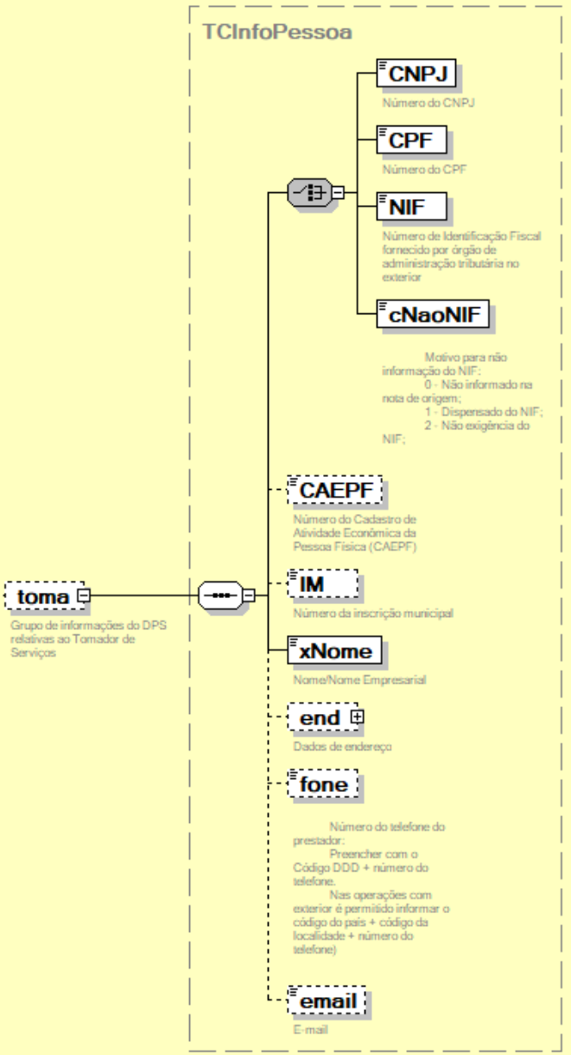
150 | NFSe/infNFSe/DPS/infDPS/toma/ | NIF | CE | C | 1-1 | 40 | Número de identificação fiscal fornecido por órgão de administração tributária no exterior. | -
151 | NFSe/infNFSe/DPS/infDPS/toma/ | cNaoNIF | CE | N | 1-1 | 1 | Motivo para não informação do NIF: 0 - Não informado na nota de origem; 1 - Dispensado do NIF; 2 - Não exigência do NIF; | O valor 0 deve ser utilizado como opção de preenchimento do campo somente no compartilhamento de NFS-e pelo municipio com o ADN NFS-e.
152 | NFSe/infNFSe/DPS/infDPS/toma/ | CAEPF | E | N | 0-1 | 14 | Número do Cadastro de Atividade Econômica da Pessoa Física (CAEPF) | -
153 | NFSe/infNFSe/DPS/infDPS/toma/ | IM | E | C | 0-1 | 15 | Número de inscrição municipal do tomador do serviço. | -
154 | NFSe/infNFSe/DPS/infDPS/toma/ | xNome | E | C | 1-1 | 150 | Nome / Nome Empresarial do tomador. | -
155 | NFSe/infNFSe/DPS/infDPS/toma/ | end | G | - | 0-1 | - | Grupo de informações do endereço do tomador do serviço. | -
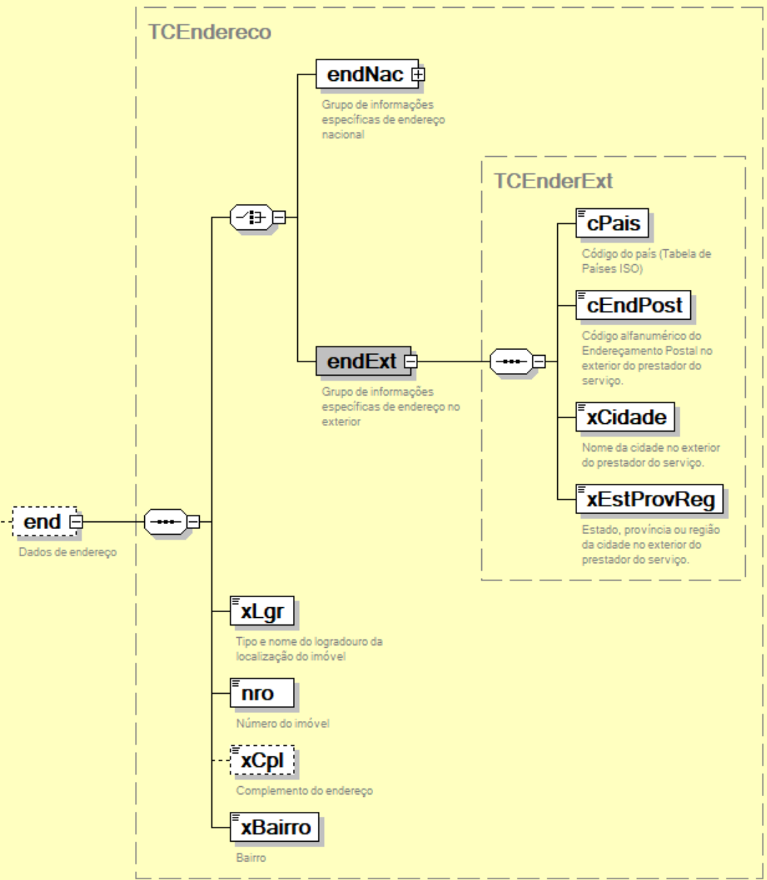
156 | NFSe/infNFSe/DPS/infDPS/toma/end/ | endNac | CG | - | 1-1 | - | Grupo de informações do endereço nacional. | -
157 | NFSe/infNFSe/DPS/infDPS/toma/end/endNac/ | cMun | E | N | 1-1 | 7 | Código do município do endereço do tomador do serviço. (Tabela do IBGE) | -
158 | NFSe/infNFSe/DPS/infDPS/toma/end/endNac/ | CEP | E | C | 1-1 | 8 | Código numérico do Endereçamento Postal nacional (CEP) do endereço do tomador do serviço. | -
159 | NFSe/infNFSe/DPS/infDPS/toma/end/ | endExt | CG | - | 1-1 | - | Grupo de informações do endereço no exterior. | -
160 | NFSe/infNFSe/DPS/infDPS/toma/end/endExt/ | cPais | E | C | 1-1 | 2 | Código do país do endereço do prestador do tomador do serviço. (Tabela de Países ISO) | -
161 | NFSe/infNFSe/DPS/infDPS/toma/end/endExt/ | cEndPost | E | C | 1-1 | 2024-11-01 | Código alfanumérico do Endereçamento Postal no exterior do tomador do serviço. | -
162 | NFSe/infNFSe/DPS/infDPS/toma/end/endExt/ | xCidade | E | C | 1-1 | 1-60 | Nome da cidade no exterior do tomador do serviço. | -
163 | NFSe/infNFSe/DPS/infDPS/toma/end/endExt/ | xEstProvReg | E | C | 1-1 | 1-60 | Estado, província ou região da cidade no exterior do tomador do serviço. | -
164 | NFSe/infNFSe/DPS/infDPS/toma/end/ | xLgr | E | C | 1-1 | 1-255 | Tipo e nome do logradouro do endereço do tomador do serviço. | -
165 | NFSe/infNFSe/DPS/infDPS/toma/end/ | nro | E | C | 1-1 | 1-60 | Número no logradouro do endereço do tomador do serviço. | -
166 | NFSe/infNFSe/DPS/infDPS/toma/end/ | xCpl | E | C | 0-1 | 1-156 | Complemento do endereço do tomador do serviço. | -
167 | NFSe/infNFSe/DPS/infDPS/toma/end/ | xBairro | E | C | 1-1 | 1-60 | Bairro do endereço do tomador do serviço. | -
168 | NFSe/infNFSe/DPS/infDPS/toma/ | fone | E | N | 0-1 | 6-20 | Número do telefone do tomador. (Preencher com o Código DDD + número do telefone. Nas operações com exterior é permitido informar o código do país + código da localidade + número do telefone) | -
169 | NFSe/infNFSe/DPS/infDPS/toma/ | email | E | C | 0-1 | 1-80 | E-mail do tomador. | -
170 | NFSe/infNFSe/DPS/infDPS/ | interm | G | - | 0-1 | - | Grupo de informações relativas ao intermediário do serviço | -
171 | NFSe/infNFSe/DPS/infDPS/interm/ | CNPJ | CE | N | 1-1 | 14 | Número da inscrição federal (CNPJ) do intermediário de serviço | -
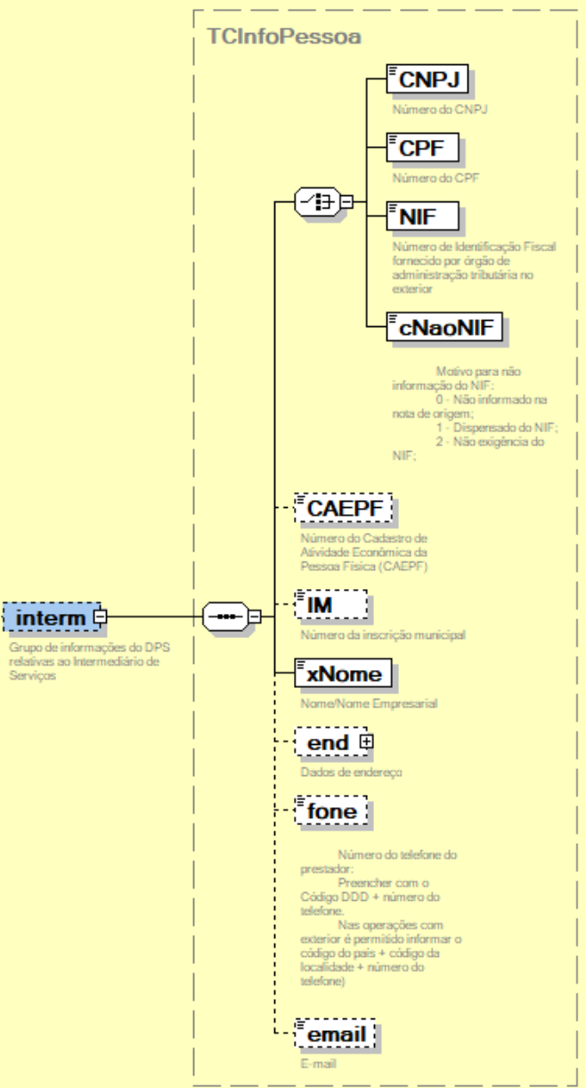
172 | NFSe/infNFSe/DPS/infDPS/interm/ | CPF | CE | N | 1-1 | 11 | Número da inscrição federal (CPF) do intermediário do serviço | -
173 | NFSe/infNFSe/DPS/infDPS/interm/ | NIF | CE | C | 1-1 | 40 | Número de identificação fiscal fornecido por órgão de administração tributária no exterior | -
174 | NFSe/infNFSe/DPS/infDPS/interm/ | cNaoNIF | CE | N | 1-1 | 1 | Motivo para não informação do NIF: 0 - Não informado na nota de origem; 1 - Dispensado do NIF; 2 - Não exigência do NIF; | O valor 0 deve ser utilizado como opção de preenchimento do campo somente no compartilhamento de NFS-e pelo municipio com o ADN NFS-e.
175 | NFSe/infNFSe/DPS/infDPS/interm/ | CAEPF | E | N | 0-1 | 14 | Número do Cadastro de Atividade Econômica da Pessoa Física (CAEPF) do intermediário do serviço. | -
176 | NFSe/infNFSe/DPS/infDPS/interm/ | IM | E | C | 0-1 | 15 | Número de inscrição municipal do intermediário do serviço | -
177 | NFSe/infNFSe/DPS/infDPS/interm/ | xNome | E | C | 1-1 | 150 | Nome / Nomer Empresarial do intermediário | -
178 | NFSe/infNFSe/DPS/infDPS/interm/ | end | G | - | 0-1 | - | Grupo de informações do endereço do intermediário do serviço. | -
179 | NFSe/infNFSe/DPS/infDPS/interm/end/ | endNac | CG | - | 1-1 | - | Grupo de informações do endereço nacional. | -
180 | NFSe/infNFSe/DPS/infDPS/interm/end/endNac/ | cMun | E | N | 1-1 | 7 | Código do município do endereço do intermediário do serviço. (Tabela do IBGE) | -
181 | NFSe/infNFSe/DPS/infDPS/interm/end/endNac/ | CEP | E | C | 1-1 | 8 | Código numérico do Endereçamento Postal nacional (CEP) do endereço do intermediário do serviço. | -
182 | NFSe/infNFSe/DPS/infDPS/interm/end/ | endExt | CG | - | 1-1 | - | Grupo de informações do endereço no exterior. | -
183 | NFSe/infNFSe/DPS/infDPS/interm/end/endExt/ | cPais | E | C | 1-1 | 2 | Código do país do endereço do prestador do intermediário do serviço. (Tabela de Países ISO) | -
184 | NFSe/infNFSe/DPS/infDPS/interm/end/endExt/ | cEndPost | E | C | 1-1 | 2024-11-01 | Código alfanumérico do Endereçamento Postal no exterior do intermediário do serviço. | -
185 | NFSe/infNFSe/DPS/infDPS/interm/end/endExt/ | xCidade | E | C | 1-1 | 1-60 | Nome da cidade no exterior do intermediário do serviço. | -
186 | NFSe/infNFSe/DPS/infDPS/interm/end/endExt/ | xEstProvReg | E | C | 1-1 | 1-60 | Estado, província ou região da cidade no exterior do intermediário do serviço. | -
187 | NFSe/infNFSe/DPS/infDPS/interm/end/ | xLgr | E | C | 1-1 | 1-255 | Tipo e nome do logradouro do endereço do intermediário do serviço. | -
188 | NFSe/infNFSe/DPS/infDPS/interm/end/ | nro | E | C | 1-1 | 1-60 | Número no logradouro do endereço do intermediário do serviço. | -
189 | NFSe/infNFSe/DPS/infDPS/interm/end/ | xCpl | E | C | 0-1 | 1-156 | Complemento do endereço do intermediário do serviço. | -
190 | NFSe/infNFSe/DPS/infDPS/interm/end/ | xBairro | E | C | 1-1 | 1-60 | Bairro do endereço do intermediário do serviço. | -
191 | NFSe/infNFSe/DPS/infDPS/interm/ | fone | E | N | 0-1 | 6-20 | Número do telefone do intermediário. (Preencher com o Código DDD + número do telefone. Nas operações com exterior é permitido informar o código do país + código da localidade + número do telefone) | -
192 | NFSe/infNFSe/DPS/infDPS/interm/ | email | E | C | 0-1 | 1-80 | E-mail do intermediário. | -
193 | NFSe/infNFSe/DPS/infDPS/ | serv | G | G | 1-1 | - | Grupo de informações relativas ao serviço prestado | -
194 | NFSe/infNFSe/DPS/infDPS/serv/ | locPrest | G | - | 1-1 | - | Grupo de informações relativas ao local da prestação do serviço | Para atender o dispositivo do Art 3º, § 2º, (No caso dos serviços a que se refere o subitem 22.01 da lista anexa, considera-se ocorrido o fato gerador e devido o imposto em cada Município em cujo território haja extensão de rodovia explorada.) o Sistema Nacional NFS-e considera o trecho de concessão de exploração de rodovia como uma localidade de prestação de serviço, assim como qualquer município brasileiro. OBS: As operações de exploração de vias (ou rodovias) no campo de incidência do ISSQN (subitem 22.01 da lista de serviço do Sistema Nacional NFS-e) serão formalizadas pela "NFS-e Via", Nota Fiscal de Serviço eletrônica de Exploração de Via, que terá um layout específico a ser publicado em breve. Para atender o dispositivo do Art 3º, § 3º, (Considera-se ocorrido o fato gerador do imposto no local do estabelecimento prestador nos serviços executados em águas marítimas, excetuados os serviços descritos no subitem 20.01) o Sistema Nacional NFS-e "Águas Marítimas" como uma localidade de prestação de serviço, assim como qualquer município brasileiro. cLocPrestacao poderá assumir: qualquer código que represente um município da tabela de códigos de municípios do IBGE, qualquer código quer represente um trecho de concessão de exploração de rodovias do cadastro próprio do Sistema Nacional NFS-e ou 0000000, que representa "Águas Marítimas".
195 | NFSe/infNFSe/DPS/infDPS/serv/locPrest/ | cLocPrestacao | CE | N | 1-1 | 7 | Código da localidade da prestação do serviço.
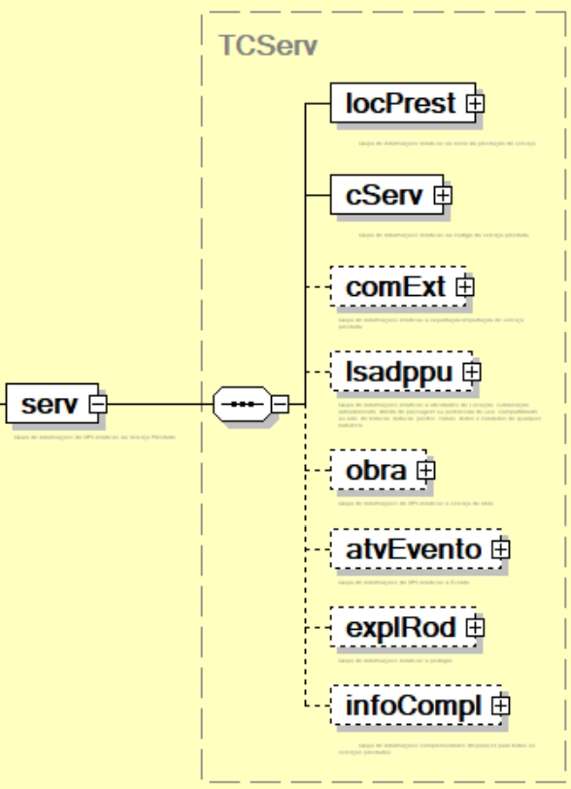
196 | NFSe/infNFSe/DPS/infDPS/serv/locPrest/ | cPaisPrestacao | CE | C | 1-1 | 2 | Código do país onde ocorreu a prestação do serviço. (Tabela de Países ISO)
197 | NFSe/infNFSe/DPS/infDPS/serv/ | cServ | G | - | 1-1 | - | Grupo de informações relativas ao código do serviço prestado | -
198 | NFSe/infNFSe/DPS/infDPS/serv/cServ/ | cTribNac | E | N | 1-1 | 6 | Código de tributação nacional do ISSQN. | Para o caso de serviço prestado em "Águas Marítimas" o seviço informado nunca poderá ser 20.01
199 | NFSe/infNFSe/DPS/infDPS/serv/cServ/ | cTribMun | E | N | 0-1 | 3 | Código de tributação municipal do ISSQN. | -
200 | NFSe/infNFSe/DPS/infDPS/serv/cServ/ | xDescServ | E | C | 1-1 | 1000 | Descrição completa do serviço prestado | -
201 | NFSe/infNFSe/DPS/infDPS/serv/cServ/ | cNBS | E | N | 1-1 | 9 | Código NBS correspondente ao serviço prestado | NBS - Nomenclatura Brasileira de Serviços, Intangíveis e outras Operações que produzam Variações no Patrimônio
202 | NFSe/infNFSe/DPS/infDPS/serv/cServ/ | cIntContrib | E | C | 0-1 | 20 | Código interno do contribuinte | Utilizado para identificação da DPS no Sistema interno do Contribuinte
203 | NFSe/infNFSe/DPS/infDPS/serv/ | comExt | G | - | 0-1 | - | Grupo de informações sobre transações entre residentes ou domiciliados no Brasil com residentes ou domiciliados no exterior | -
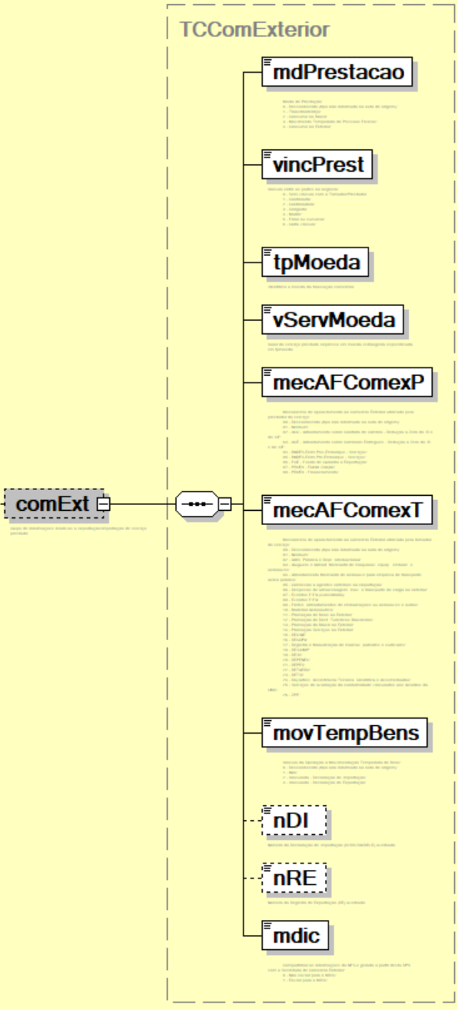
204 | NFSe/infNFSe/DPS/infDPS/serv/comExt/ | mdPrestacao | E | N | 1-1 | 1 | Modo de Prestação: 0 - Desconhecido (tipo não informado na nota de origem); 1 - Transfronteiriço; 2 - Consumo no Brasil; 3 - Movimento Temporário de Pessoas Físicas; 4 - Consumo no Exterior; | O valor 0 deve ser utilizado como opção de preenchimento do campo somente no compartilhamento de NFS-e pelo municipio com o ADN NFS-e.
205 | NFSe/infNFSe/DPS/infDPS/serv/comExt/ | vincPrest | E | N | 1-1 | 1 | Vínculo entre as partes no negócio: 0 - Sem vínculo com o Tomador/Prestador 1 - Controlada; 2 - Controladora; 3 - Coligada; 4 - Matriz; 5 - Filial ou sucursal; 6 - Outro vínculo; | Adicionar ao Hint do campo: O adquirente/ Prestador do serviço é pessoa considerada vinculada ao prestador/ adquirente, nos termos do art. 23 da Lei nº 9.430, de 1996
206 | NFSe/infNFSe/DPS/infDPS/serv/comExt/ | tpMoeda | E | N | 1-1 | 3 | Identifica a moeda da transação comercial. O usuário deve informar o código da moeda. | inclusão, no Emissor Público, da tabela de moedas do Banco Central do Brasil para seleção pelo emitente da NFS-e. No Painel Nacional deverá haver função para atualização da tabela de Moedas.
207 | NFSe/infNFSe/DPS/infDPS/serv/comExt/ | vServMoeda | E | N | 1-1 | 1-15V2 | Valor do serviço prestado expresso em moeda estrangeira especificada em tpmoeda. | -
208 | NFSe/infNFSe/DPS/infDPS/serv/comExt/ | mecAFComexP | E | N | 1-1 | 2 | Mecanismo de apoio/fomento ao Comércio Exterior utilizado pelo prestador do serviço: 00 - Desconhecido (tipo não informado na nota de origem); 01 - Nenhum; 02 - ACC - Adiantamento sobre Contrato de Câmbio – Redução a Zero do IR e do IOF; 03 - ACE – Adiantamento sobre Cambiais Entregues - Redução a Zero do IR e do IOF; 04 - BNDES-Exim Pós-Embarque – Serviços; 05 - BNDES-Exim Pré-Embarque - Serviços; 06 - FGE - Fundo de Garantia à Exportação; 07 - PROEX - EQUALIZAÇÃO 08 - PROEX - Financiamento; | Campo disponível na nota do prestador. O valor 0 deve ser utilizado como opção de preenchimento do campo somente no compartilhamento de NFS-e pelo municipio com o ADN NFS-e.
209 | NFSe/infNFSe/DPS/infDPS/serv/comExt/ | mecAFComexT | E | N | 1-1 | 2 | Mecanismo de apoio/fomento ao Comércio Exterior utilizado pelo tomador do serviço: 00 - Desconhecido (tipo não informado na nota de origem); 01 - Nenhum; 02 - Adm. Pública e Repr. Internacional; 03 - Alugueis e Arrend. Mercantil de maquinas, equip., embarc. e aeronaves; 04 - Arrendamento Mercantil de aeronave para empresa de transporte aéreo público; 05 - Comissão a agentes externos na exportação; 06 - Despesas de armazenagem, mov. e transporte de carga no exterior; 07 - Eventos FIFA (subsidiária); 08 - Eventos FIFA; 09 - Fretes, arrendamentos de embarcações ou aeronaves e outros; 10 - Material Aeronáutico; 11 - Promoção de Bens no Exterior; 12 - Promoção de Dest. Turísticos Brasileiros; 13 - Promoção do Brasil no Exterior; 14 - Promoção Serviços no Exterior; 15 - RECINE; 16 - RECOPA; 17 - Registro e Manutenção de marcas, patentes e cultivares; 18 - REICOMP; 19 - REIDI; 20 - REPENEC; 21 - REPES; 22 - RETAERO; 23 - RETID; 24 - Royalties, Assistência Técnica, Científica e Assemelhados; 25 - Serviços de avaliação da conformidade vinculados aos Acordos da OMC; 26 - ZPE; | Campo disponível na nota do tomador. O valor 0 deve ser utilizado como opção de preenchimento do campo somente no compartilhamento de NFS-e pelo municipio com o ADN NFS-e.
210 | NFSe/infNFSe/DPS/infDPS/serv/comExt/ | movTempBens | E | N | 1-1 | 1 | Vínculo da Operação à Movimentação Temporária de Bens: 0 - Desconhecido (tipo não informado na nota de origem); 1 - Não; 2 - Vinculada - Declaração de Importação; 3 - Vinculada - Declaração de Exportação; | O valor 0 deve ser utilizado como opção de preenchimento do campo somente no compartilhamento de NFS-e pelo municipio com o ADN NFS-e.
211 | NFSe/infNFSe/DPS/infDPS/serv/comExt/ | nDI | E | C | 0-1 | 2024-12-01 | Número da Declaração de Importação (DI/DSI/DA/DRI-E) averbado. | -
212 | NFSe/infNFSe/DPS/infDPS/serv/comExt/ | nRE | E | C | 0-1 | 12 | Número do Registro de Exportação (RE) averbado. | -
213 | NFSe/infNFSe/DPS/infDPS/serv/comExt/ | mdic | E | N | 1-1 | 1 | Indicador se a NFS-e deverá ser disponibilizada ao MDIC. 0 - Não enviar para o MDIC; 1 - Enviar para o MDIC; | -
214 | NFSe/infNFSe/DPS/infDPS/serv/ | lsadppu | G | - | 0-1 | - | Grupo de informações relativas a atividades de Locação, sublocação, arrendamento, direito de passagem ou permissão de uso, compartilhado ou não, de ferrovia, rodovia, postes, cabos, dutos e condutos de qualquer natureza. | -
215 | NFSe/infNFSe/DPS/infDPS/serv/lsadppu/ | categ | E | N | 1-1 | 1 | Categorias do serviço: 1 - Locação; 2 - sublocação; 3 - arrendamento; 4 - direito de passagem; 5 - permissão de uso; | -
216 | NFSe/infNFSe/DPS/infDPS/serv/lsadppu/ | objeto | E | N | 1-1 | 1 | Tipo de objetos da locação, sublocação, arrendamento, direito de passagem ou permissão de uso: 1 - Ferrovia; 2 - Rodovia; 3 - Postes; 4 - Cabos; 5 - Dutos; 6 - Condutos de qualquer natureza; | 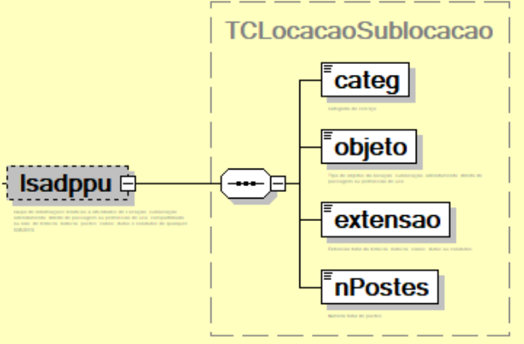 -
217 | NFSe/infNFSe/DPS/infDPS/serv/lsadppu/ | extensao | E | N | 0-1 | 5 | Extensão total da ferrovia, rodovia, cabos, dutos ou condutos. | -
218 | NFSe/infNFSe/DPS/infDPS/serv/lsadppu/ | nPostes | E | N | 0-1 | 6 | Número total de postes. | -
219 | NFSe/infNFSe/DPS/infDPS/serv | obra | G | - | 0-1 | - | Grupo de informações relativas à obras de construção civil e congêneres | -
220 | NFSe/infNFSe/DPS/infDPS/serv/obra/ | inscImobFisc | E | C | 0-1 | 1-30 | Inscrição imobiliária fiscal (código fornecido pela prefeitura para a identificação da obra ou para fins de recolhimento do IPTU) | -
221 | NFSe/infNFSe/DPS/infDPS/serv/obra/ | cObra | CE | C | 1-1 | 1-30 | Número de identificação da obra. Cadastro Nacional de Obras (CNO) ou Cadastro Específico do INSS (CEI). | -
222 | NFSe/infNFSe/DPS/infDPS/serv/obra/ | cCIB | CE | C | 1-1 | 8 | Código do Cadastro Imobiliário Brasileiro - CIB | -
223 | NFSe/infNFSe/DPS/infDPS/serv/obra/ | end | CG | - | 1-1 | - | Grupo de informações do endereço da obra. | -
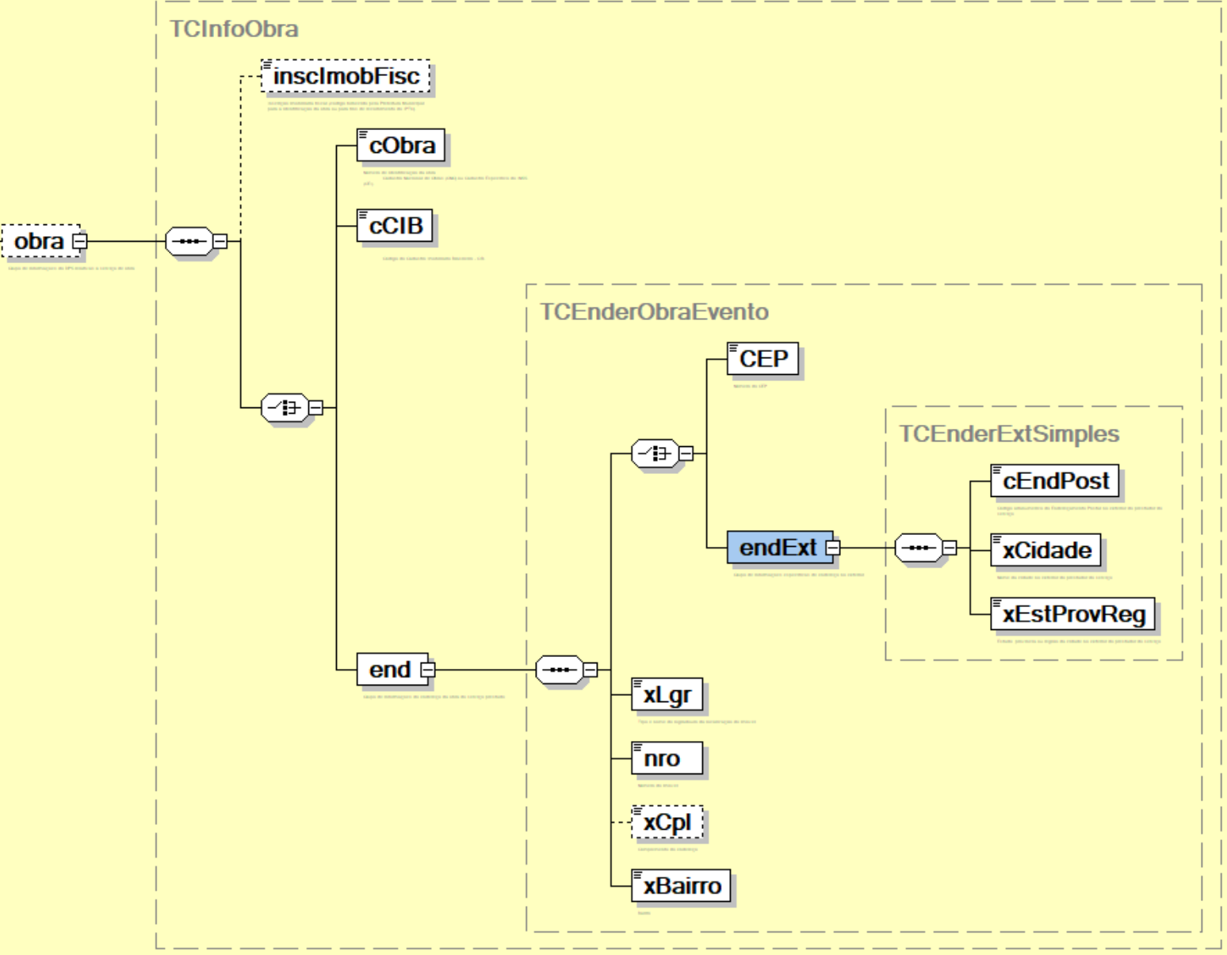
224 | NFSe/infNFSe/DPS/infDPS/serv/obra/end/ | CEP | CE | C | 1-1 | 8 | Código de Endereçamento Postal numérico do endereço nacional da obra. | Escolher CEP ou endExt
225 | NFSe/infNFSe/DPS/infDPS/serv/obra/end/ | endExt | CG | - | 1-1 | - | Grupo de informações descritivas do endereço no exterior da obra. | -
226 | NFSe/infNFSe/DPS/infDPS/serv/obra/end/endExt/ | cEndPost | E | C | 1-1 | 2024-11-01 | Código de Endereçamento Postal alfanumérico do endereço no exterior da obra. | -
227 | NFSe/infNFSe/DPS/infDPS/serv/obra/end/endExt/ | xCidade | E | C | 1-1 | 1-60 | Nome da cidade no exterior, local da obra. | -
228 | NFSe/infNFSe/DPS/infDPS/serv/obra/end/endExt/ | xEstProvReg | E | C | 1-1 | 1-60 | Estado, província ou região da cidade no exterior, local da obra. | -
229 | NFSe/infNFSe/DPS/infDPS/serv/obra/end/ | xLgr | E | C | 1-1 | 1-255 | Tipo e nome do logradouro do endereço da obra. | -
230 | NFSe/infNFSe/DPS/infDPS/serv/obra/end/ | nro | E | C | 1-1 | 1-60 | Número no logradouro do endereço da obra. | -
231 | NFSe/infNFSe/DPS/infDPS/serv/obra/end/ | xCpl | E | C | 0-1 | 1-156 | Complemento do endereço da obra. | -
232 | NFSe/infNFSe/DPS/infDPS/serv/obra/end/ | xBairro | E | C | 1-1 | 1-60 | Bairro do endereço da obra. | -
233 | NFSe/infNFSe/DPS/infDPS/serv/ | atvEvento | G | - | 0-1 | - | Grupo de informações relativas à atividades de eventos | -
234 | NFSe/infNFSe/DPS/infDPS/serv/atvEvento/ | xNome | E | C | 1-1 | 255 | Nome do evento Artístico, Cultural, Esportivo, ... | -
235 | NFSe/infNFSe/DPS/infDPS/serv/atvEvento/ | dtIni | E | D | 1-1 | - | Data de início da atividade de evento. Ano, Mês e Dia (AAAA-MM-DD) | -
236 | NFSe/infNFSe/DPS/infDPS/serv/atvEvento/ | dtFim | E | D | 1-1 | - | Data de fim da atividade de evento. Ano, Mês e Dia (AAAA-MM-DD) | -
237 | NFSe/infNFSe/DPS/infDPS/serv/atvEvento/ | idAtvEvt | CE | C | 1-1 | 1-30 | Identificação da Atividade de Evento (código identificador de evento determinado pela Administração Tributária Municipal) | Choice com o grupo de endereço da atividade de evento
238 | NFSe/infNFSe/DPS/infDPS/serv/atvEvento/ | end | CG | - | 1-1 | - | Grupo de informações do endereço da atividade de evento.
239 | NFSe/infNFSe/DPS/infDPS/serv/atvEvento/end/ | CEP | CE | C | 1-1 | 8 | Código de Endereçamento Postal numérico do endereço nacional da atividade de evento.
240 | NFSe/infNFSe/DPS/infDPS/serv/atvEvento/end/ | endExt | CG | - | 1-1 | - | Grupo de informações descritivas do endereço no exterior da atividade de evento.
241 | NFSe/infNFSe/DPS/infDPS/serv/atvEvento/end/endExt/ | cEndPost | E | C | 1-1 | 11 | Código de Endereçamento Postal alfanumérico do endereço no exterior da atividade de evento.
242 | NFSe/infNFSe/DPS/infDPS/serv/atvEvento/end/endExt/ | xCidade | E | C | 1-1 | 1-60 | Nome da cidade no exterior, local da atividade de evento.
243 | NFSe/infNFSe/DPS/infDPS/serv/atvEvento/end/endExt/ | xEstProvReg | E | C | 1-1 | 1-60 | Estado, província ou região da cidade no exterior, local da atividade de evento.
244 | NFSe/infNFSe/DPS/infDPS/serv/atvEvento/end/ | xLgr | E | C | 1-1 | 1-255 | Tipo e nome do logradouro do endereço da atividade de evento.
245 | NFSe/infNFSe/DPS/infDPS/serv/atvEvento/end/ | nro | E | C | 1-1 | 1-60 | Número no logradouro do endereço da atividade de evento.
246 | NFSe/infNFSe/DPS/infDPS/serv/atvEvento/end/ | xCpl | E | C | 0-1 | 1-156 | Complemento do endereço da atividade de evento.
247 | NFSe/infNFSe/DPS/infDPS/serv/atvEvento/end/ | xBairro | E | C | 1-1 | 1-60 | Bairro do endereço da atividade de evento.
248 | NFSe/infNFSe/DPS/infDPS/serv | infoCompl | G | - | 0-1 | - | Grupo de informações complementares disponível para todos os serviços prestados | Campos possíveis de preenchimento na DPS para todos os subitens da lista de serviços que forem prestados
249 | NFSe/infNFSe/DPS/infDPS/serv/infoCompl/ | idDocTec | E | C | 0-1 | 1-40 | Identificador de Documento de Responsabilidade Técnica: ART, RRT, DRT, Outros.
250 | NFSe/infNFSe/DPS/infDPS/serv/infoCompl/ | docRef | E | C | 0-1 | 1-255 | Chave da nota, número identificador da nota, número do contrato ou outro identificador de documento emitido pelo prestador de serviços, que subsidia a emissão dessa nota pelo tomador do serviço ou intermediário (preenchimento obrigatório caso a nota esteja sendo emitida pelo Tomador ou intermediário do serviço).
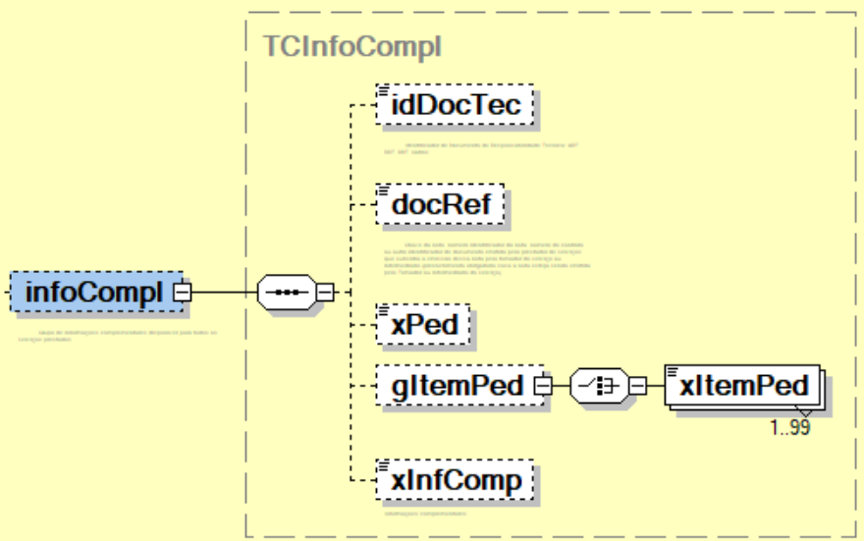
251 | NFSe/infNFSe/DPS/infDPS/serv/infoCompl/ | xPed | E | C | 0-1 | 1-60 | Número do pedido/ordem de compra/ordem de serviço/projeto que autorize a prestação do serviço em operações B2B - Informação de interesse do tomador do serviço para controle e gestão da Negociação
252 | NFSe/infNFSe/DPS/infDPS/serv/infoCompl/ | gItemPed | G | - | 0-1 | - | Grupo de itens do pedido/ordem de compra/ordem de serviço/projeto.
253 | NFSe/infNFSe/DPS/infDPS/serv/infoCompl/gItemPed/ | xItemPed | E | C | 1-99 | 1-60 | Número do item do pedido/ordem de compra/ordem de serviço/projeto - Identificação do número do item do pedido ou ordem de compra destacado e xPed
254 | NFSe/infNFSe/DPS/infDPS/serv/infoCompl/ | xInfComp | E | C | 0-1 | 2000 | Campo livre para preenchimento pelo contribuinte.
255 | NFSe/infNFSe/DPS/infDPS/ | valores | G | - | 1-1 | - | Grupo de informações relativas à valores do serviço prestado | -
256 | NFSe/infNFSe/DPS/infDPS/valores/ | vServPrest | G | - | 1-1 | - | Grupo de informações relativas aos valores do serviço prestado | -
257 | NFSe/infNFSe/DPS/infDPS/valores/vServPrest/ | vReceb | E | N | 0-1 | 1-15V2 | Valor monetário recebido (R$). | -
258 | NFSe/infNFSe/DPS/infDPS/valores/vServPrest/ | vServ | E | N | 1-1 | 1-15V2 | Valor monetário do serviço (R$). | -
259 | NFSe/infNFSe/DPS/infDPS/valores/ | vDescCondIncond | G | - | 0-1 | - | Grupo de informações relativas aos descontos condicionados e incondicionados | -
260 | NFSe/infNFSe/DPS/infDPS/valores/vDescCondIncond/ | vDescIncond | E | N | 0-1 | 1-15V2 | Valor monetário do desconto incondicionado (R$). | -
261 | NFSe/infNFSe/DPS/infDPS/valores/vDescCondIncond/ | vDescCond | E | N | 0-1 | 1-15V2 | Valor monetário do desconto condicionado (R$). | -
262 | NFSe/infNFSe/DPS/infDPS/valores/ | vDedRed | G | - | 0-1 | - | Grupo de informações relativas ao valores para dedução/redução do valor da base de cálculo (valor do serviço) | Aqui referenciadas as deduções/reduções que serão consideradas apenas para a Base de Cálculo do ISSQN.
263 | NFSe/infNFSe/DPS/infDPS/valores/vDedRed/ | pDR | CE | N | 1-1 | 1-3V2 | Valor percentual padrão para dedução/redução do valor do serviço. | As três opções para informação de Dedução/Redução, caso exista, são: Valor, Percentual ou Documento;
264 | NFSe/infNFSe/DPS/infDPS/valores/vDedRed/ | vDR | CE | N | 1-1 | 1-15V2 | Valor monetário padrão para dedução/redução do valor do serviço.
265 | NFSe/infNFSe/DPS/infDPS/valores/vDedRed/ | documentos | CG | - | 1-1 | - | Grupo de informações de documento utilizado para dedução/redução do valor da base de cálculo (valor do serviço)
266 | NFSe/infNFSe/DPS/infDPS/valores/vDedRed/documentos | docDedRed | G | - | 1-1000 | - | Grupo de informações de documento utilizado para dedução/redução do valor da base de cálculo (valor do serviço)
267 | NFSe/infNFSe/DPS/infDPS/valores/vDedRed/documentos/docDedRed/ | chNFSe | CE | N | 1-1 | 50 | Chave de acesso da NFS-e (padrão nacional). | Para o caso de informação de documento para Dedução/Redução existem seis opções possíveis: NFS-e, NF-e, Outras NFS-e, NFS/NFS (Modelo não eletrônico), Outros documentos fiscais e Outros documentos;
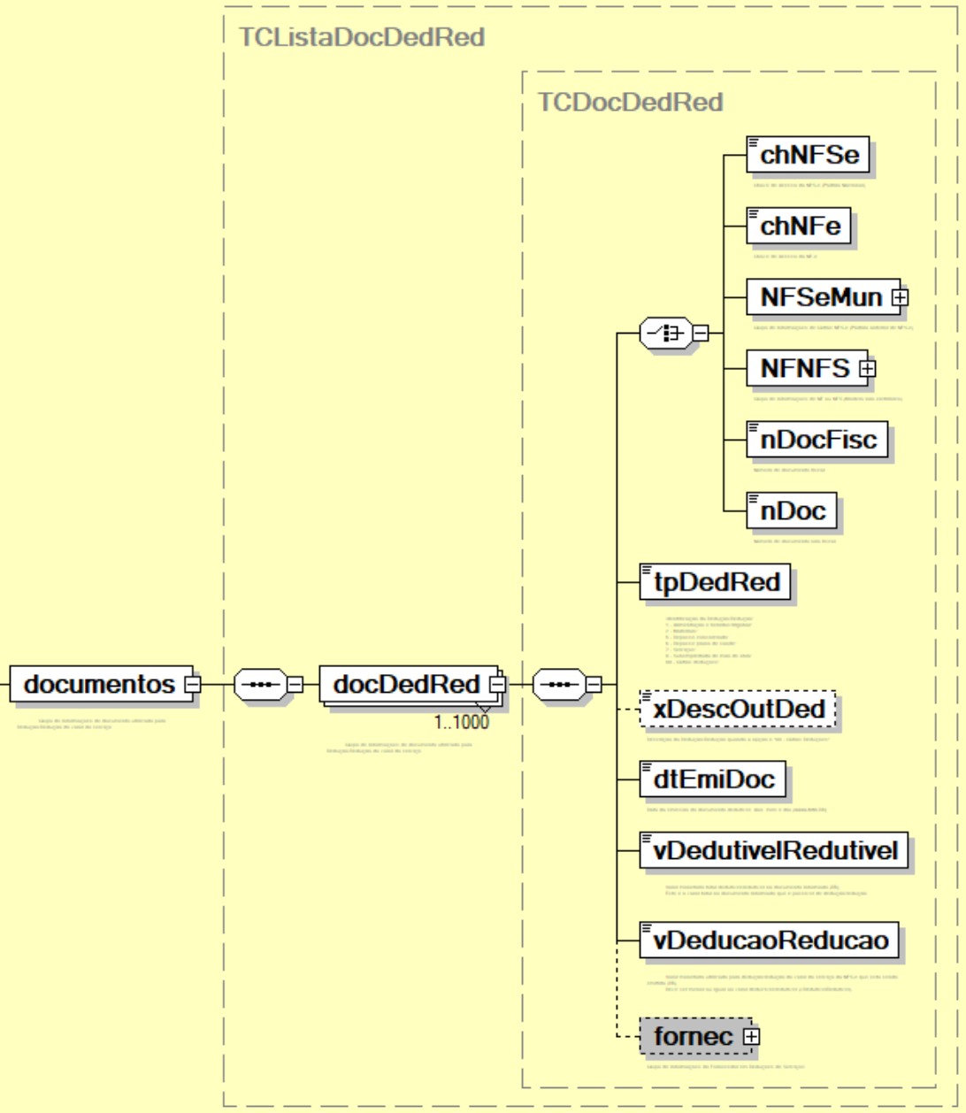
268 | NFSe/infNFSe/DPS/infDPS/valores/vDedRed/documentos/docDedRed/ | chNFe | CE | N | 1-1 | 44 | Chave de acesso da NF-e.
269 | NFSe/infNFSe/DPS/infDPS/valores/vDedRed/documentos/docDedRed/ | NFSeMun | CG | - | 1-1 | - | Grupo de informações para outras notas eletrônicas municipais (Nota eletrônica municipal emitida fora do padrão nacional)
270 | NFSe/infNFSe/DPS/infDPS/valores/vDedRed/documentos/docDedRed/NFSeMun/ | cMunNFSeMun | E | N | 1-1 | 7 | Código Município emissor da nota eletrônica municipal. (Tabela do IBGE)
271 | NFSe/infNFSe/DPS/infDPS/valores/vDedRed/documentos/docDedRed/NFSeMun/ | nNFSeMun | E | N | 1-1 | 15 | Número da nota eletrônica municipal.
272 | NFSe/infNFSe/DPS/infDPS/valores/vDedRed/documentos/docDedRed/NFSeMun/ | cVerifNFSeMun | E | C | 1-1 | 9 | Código de Verificação da nota eletrônica municipal.
273 | NFSe/infNFSe/DPS/infDPS/valores/vDedRed/documentos/docDedRed/ | NFNFS | CG | - | 1-1 | - | Grupo de informações de NF ou NFS (Modelo não eletrônico)
274 | NFSe/infNFSe/DPS/infDPS/valores/vDedRed/documentos/docDedRed/NFNFS/ | nNFS | E | N | 1-1 | 7 | Número da Nota Fiscal NF ou NFS.
275 | NFSe/infNFSe/DPS/infDPS/valores/vDedRed/documentos/docDedRed/NFNFS/ | modNFS | E | N | 1-1 | 15 | Modelo da Nota Fiscal NF ou NFS.
276 | NFSe/infNFSe/DPS/infDPS/valores/vDedRed/documentos/docDedRed/NFNFS/ | serieNFS | E | C | 1-1 | 9 | Série Nota Fiscal NF ou NFS.
277 | NFSe/infNFSe/DPS/infDPS/valores/vDedRed/documentos/docDedRed/ | nDocFisc | CE | C | 1-1 | 255 | Identificador de documento fiscal diferente dos demais do grupo.
278 | NFSe/infNFSe/DPS/infDPS/valores/vDedRed/documentos/docDedRed/ | nDoc | CE | C | 1-1 | 255 | Identificador de documento não fiscal diferente dos demais do grupo.
279 | NFSe/infNFSe/DPS/infDPS/valores/vDedRed/documentos/docDedRed/ | tpDedRed | E | N | 1-1 | 2 | Tipo da Dedução/Redução: 01 – Alimentação e bebidas/frigobar; 02 – Materiais; 03 – Produção externa; 04 – Reembolso de despesas; 05 – Repasse consorciado; 06 – Repasse plano de saúde; 07 – Serviços; 08 – Subempreitada de mão de obra; 99 – Outras deduções; | O grupo de informações de documentos para dedução/redução pode não ter correspondência para Municípios que não utilizem o padrão ABRASF na versão 2.04. Nesse caso, sugere-se que o Município que vá utilizar a transcrição da NFS-e do padrão de seu emissor para o padrão nacional, para encaminhamento ao ADN, apenas para essa fase inicial de implantação do padrão, utilize nessa operação o valor obtido como dedução/redução e o informe como “valor monetário”, e não “documentos”. Nesse sentido, também o Painel Administrativo Municipal deve ser parametrizado como dedução por “valor monetário” para o código de serviço correspondente, até que seu emissor próprio passe a refletir na origem o padrão nacional.
280 | NFSe/infNFSe/DPS/infDPS/valores/vDedRed/documentos/docDedRed/ | xDescOutDed | E | C | 0-1 | 150 | Descrição da Dedução/Redução quando a opção é "99 – Outras Deduções". | -
281 | NFSe/infNFSe/DPS/infDPS/valores/vDedRed/documentos/docDedRed/ | dtEmiDoc | E | D | 1-1 | - | Data da emissão do documento dedutível. Ano, mês e dia (AAAA-MM-DD) | -
282 | NFSe/infNFSe/DPS/infDPS/valores/vDedRed/documentos/docDedRed/ | vDedutivelRedutivel | E | N | 1-1 | 1-15V2 | Valor monetário total dedutível/redutível no documento informado (R$). Este é o valor total no documento informado que é passível de dedução/redução. | -
283 | NFSe/infNFSe/DPS/infDPS/valores/vDedRed/documentos/docDedRed/ | vDeducaoReducao | E | N | 1-1 | 1-15V2 | Valor monetário utilizado para dedução/redução do valor do serviço da NFS-e que está sendo emitida (R$). Deve ser menor ou igual ao valor deduzível/redutível (vDedutivelRedutivel). | -
284 | NFSe/infNFSe/DPS/infDPS/valores/vDedRed/documentos/docDedRed/ | fornec | G | - | 0-1 | - | Grupo de informações do fornecedor do serviço prestado | -
285 | NFSe/infNFSe/DPS/infDPS/valores/vDedRed/documentos/docDedRed/fornec/ | CNPJ | CE | N | 1-1 | 14 | Número da inscrição federal (CNPJ) do fornecedor de serviço. | -
286 | NFSe/infNFSe/DPS/infDPS/valores/vDedRed/documentos/docDedRed/fornec/ | CPF | CE | N | 1-1 | 11 | Número da inscrição federal (CPF) do fornecedor do serviço. | -
287 | NFSe/infNFSe/DPS/infDPS/valores/vDedRed/documentos/docDedRed/fornec/ | NIF | CE | N | 1-1 | 40 | Este elemento só deverá ser preenchido para fornecedores não residentes no Brasil. | -
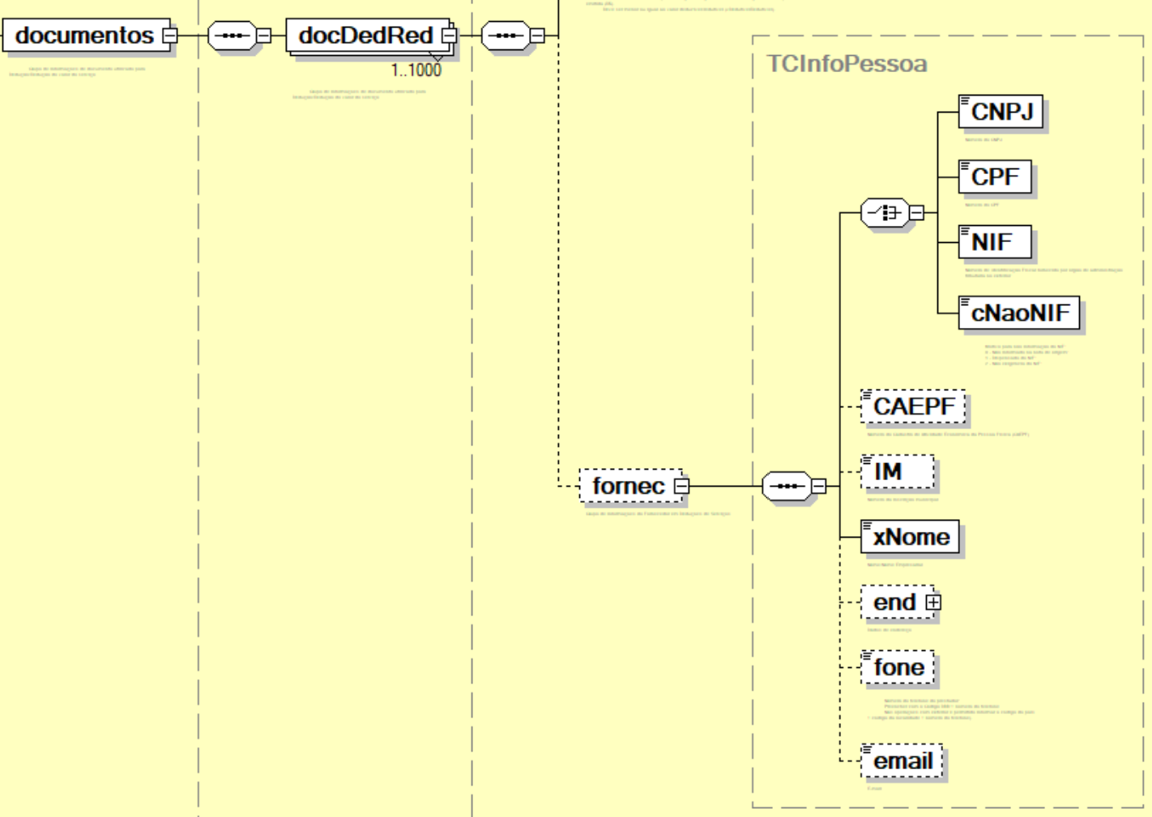
288 | NFSe/infNFSe/DPS/infDPS/valores/vDedRed/documentos/docDedRed/fornec/ | cNaoNIF | CE | N | 1-1 | 1 | Motivo para não informação do NIF: 0 - Não informado na nota de origem; 1 - Dispensado do NIF; 2 - Não exigência do NIF; | O valor 0 deve ser utilizado como opção de preenchimento do campo somente no compartilhamento de NFS-e pelo municipio com o ADN NFS-e.
289 | NFSe/infNFSe/DPS/infDPS/valores/vDedRed/documentos/docDedRed/fornec/ | CAEPF | E | N | 0-1 | 14 | Número do Cadastro de Atividade Econômica da Pessoa Física (CAEPF) do prestador do serviço. | -
290 | NFSe/infNFSe/DPS/infDPS/valores/vDedRed/documentos/docDedRed/fornec/ | IM | E | C | 0-1 | 15 | Número de inscrição municipal do fornecedor. | -
291 | NFSe/infNFSe/DPS/infDPS/valores/vDedRed/documentos/docDedRed/fornec/ | xNome | E | C | 1-1 | 150 | Nome / Razão Social do fornecedor. | -
292 | NFSe/infNFSe/DPS/infDPS/valores/vDedRed/documentos/docDedRed/fornec/ | end | G | - | 0-1 | - | Grupo de informações do endereço do fornecedor. | -
293 | NFSe/infNFSe/DPS/infDPS/valores/vDedRed/documentos/docDedRed/fornec/end/ | endNac | CG | - | 1-1 | - | Grupo de informações do endereço nacional. | -
294 | NFSe/infNFSe/DPS/infDPS/valores/vDedRed/documentos/docDedRed/fornec/end/endNac/ | cMun | E | N | 1-1 | 7 | Código do município do endereço do fornecedor. (Tabela do IBGE) | -
295 | NFSe/infNFSe/DPS/infDPS/valores/vDedRed/documentos/docDedRed/fornec/end/endNac/ | CEP | E | C | 1-1 | 8 | Código numérico do Endereçamento Postal nacional (CEP) do endereço do fornecedor. | -
296 | NFSe/infNFSe/DPS/infDPS/valores/vDedRed/documentos/docDedRed/fornec/end/ | endExt | CG | - | 1-1 | - | Grupo de informações do endereço no exterior. | -
297 | NFSe/infNFSe/DPS/infDPS/valores/vDedRed/documentos/docDedRed/fornec/end/endExt/ | cPais | E | C | 1-1 | 2 | Código do país do endereço do prestador do fornecedor. (Tabela de Países ISO) | -
298 | NFSe/infNFSe/DPS/infDPS/valores/vDedRed/documentos/docDedRed/fornec/end/endExt/ | cEndPost | E | C | 1-1 | 11 | Código alfanumérico do Endereçamento Postal no exterior do fornecedor. | -
299 | NFSe/infNFSe/DPS/infDPS/valores/vDedRed/documentos/docDedRed/fornec/end/endExt/ | xCidade | E | C | 1-1 | 1-60 | Nome da cidade no exterior do fornecedor. | -
300 | NFSe/infNFSe/DPS/infDPS/valores/vDedRed/documentos/docDedRed/fornec/end/endExt/ | xEstProvReg | E | C | 1-1 | 1-60 | Estado, província ou região da cidade no exterior do fornecedor. | -
301 | NFSe/infNFSe/DPS/infDPS/valores/vDedRed/documentos/docDedRed/fornec/end/ | xLgr | E | C | 1-1 | 1-255 | Tipo e nome do logradouro do endereço do fornecedor. | -
302 | NFSe/infNFSe/DPS/infDPS/valores/vDedRed/documentos/docDedRed/fornec/end/ | nro | E | C | 1-1 | 1-60 | Número no logradouro do endereço do fornecedor. | -
303 | NFSe/infNFSe/DPS/infDPS/valores/vDedRed/documentos/docDedRed/fornec/end/ | xCpl | E | C | 0-1 | 1-156 | Complemento do endereço do fornecedor. | -
304 | NFSe/infNFSe/DPS/infDPS/valores/vDedRed/documentos/docDedRed/fornec/end/ | xBairro | E | C | 1-1 | 1-60 | Bairro do endereço do fornecedor. | -
305 | NFSe/infNFSe/DPS/infDPS/valores/vDedRed/documentos/docDedRed/fornec/end/ | fone | E | N | 0-1 | 6-20 | Número do telefone do fornecedor. (Preencher com o Código DDD + número do telefone. Nas operações com exterior é permitido informar o código do país + código da localidade + número do telefone) | -
306 | NFSe/infNFSe/DPS/infDPS/valores/vDedRed/documentos/docDedRed/fornec/end/ | email | E | C | 0-1 | 1-80 | E-mail do fornecedor. | -
307 | NFSe/infNFSe/DPS/infDPS/valores/ | trib | G | - | 1-1 | - | Grupo de informações relacionados aos tributos relacionados ao serviço prestado | -
308 | NFSe/infNFSe/DPS/infDPS/valores/trib/ | tribMun | G | - | 1-1 | - | Grupo de informações relacionados ao Imposto Sobre Serviços de Qualquer Natureza - ISSQN | -
309 | NFSe/infNFSe/DPS/infDPS/valores/trib/tribMun/ | tribISSQN | E | N | 1-1 | 1 | Tributação do ISSQN sobre o serviço prestado: 1 - Operação tributável; 2 - Imunidade; 3 - Exportação de serviço; 4 - Não Incidência; | -
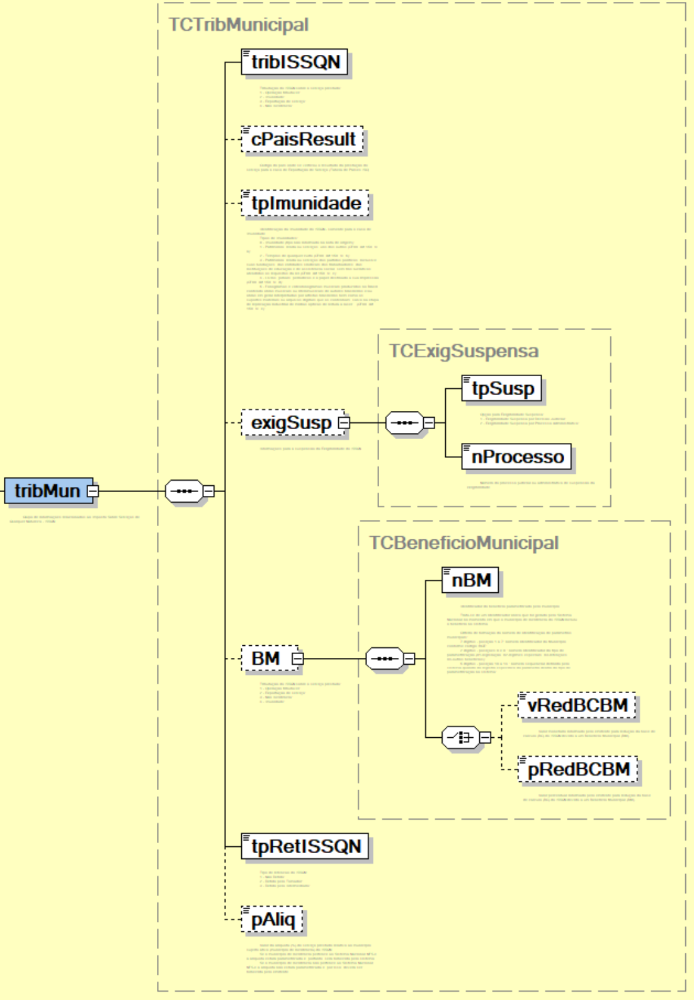
310 | NFSe/infNFSe/DPS/infDPS/valores/trib/tribMun/ | cPaisResult | E | C | 0-1 | 2 | Código do país onde ocorreu o resultado do serviço prestado. (Tabela de Países ISO) | Se houver indicação pelo emitente de exportação de serviço, mesmo não havendo nenhum elemento para a ocorrência de exportação, então o emitente deve indicar em qual país ocorreu o resultado do serviço prestado.
311 | NFSe/infNFSe/DPS/infDPS/valores/trib/tribMun/ | BM | G | - | 0-1 | - | Grupo de informações sobre o tipo do Benefício Municipal | -
312 | NFSe/infNFSe/DPS/infDPS/valores/trib/tribMun/BM/ | nBM | E | N | 1-1 | 14 | Identificador do benefício parametrizado pelo município. Trata-se de um identificador único que foi gerado pelo Sistema Nacional no momento em que o município de incidência do ISSQN incluiu o benefício no sistema. Critério de formação do número de identificação de parâmetros municipais: 7 dígitos - posição 1 a 7: número identificador do Município, conforme código IBGE; 2 dígitos - posições 8 e 9 : número identificador do tipo de parametrização (01-legislação, 02-regimes especiais, 03-retenções, 04-outros benefícios); 5 dígitos - posição 10 a 14 : número sequencial definido pelo sistema quando do registro específico do parâmetro dentro do tipo de parametrização no sistema; | Trata-se de um identificador único que foi gerado pelo Sistema Nacional no momento em que o município de incidência do ISSQN incluiu o benefício no sistema. Critério de formação do número de identificação de parâmetros municipais: 7 dígitos - posição 1 a 7: número identificador do Município, conforme código IBGE; 2 dígitos - posições 8 e 9 : número identificador do tipo de parametrização (01-legislação, 02-regimes especiais, 03-retenções, 04-outros benefícios); 5 dígitos - posição 10 a 14 : número sequencial definido pelo sistema quando do registro específico do parâmetro dentro do tipo de parametrização no sistema; O emitente poderá obter essa informação de parametrização do município através de API própria que dará publicidade às parametrizações dos municípios. | 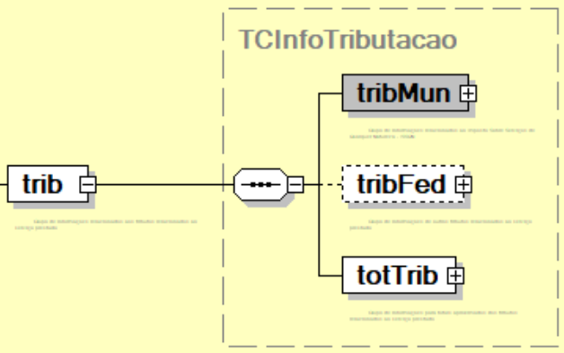
313 | NFSe/infNFSe/DPS/infDPS/valores/trib/tribMun/BM/ | vRedBCBM | E | N | 0-1 | 1-15V2 | Valor monetário (R$) informado pelo emitente para redução da base de cálculo (BC) do ISSQN devido a um Benefício Municipal (BM). | -
314 | NFSe/infNFSe/DPS/infDPS/valores/trib/tribMun/BM/ | pRedBCBM | E | N | 0-1 | 1-3V2 | Valor percentual (%) informado pelo emitente para redução da base de cálculo (BC) do ISSQN devido a um Benefício Municipal (BM). | O limite para este valor percentual informado pelo emitente está previamente parametrizado pelo município de incidência no cadastro do benefício municipal.
315 | NFSe/infNFSe/DPS/infDPS/valores/trib/tribMun/ | exigSusp | G | - | 0-1 | - | Informações para a suspensão da Exigibilidade do ISSQN | -
316 | NFSe/infNFSe/DPS/infDPS/valores/trib/tribMun/exigSusp/ | tpSusp | E | N | 1-1 | 1 | Opção para Exigibilidade Suspensa: 1 - Exigibilidade do ISSQN Suspensa por Decisão Judicial; 2 - Exigibilidade do ISSQN Suspensa por Processo Administrativo; | -
317 | NFSe/infNFSe/DPS/infDPS/valores/trib/tribMun/exigSusp/ | nProcesso | E | C | 1-1 | 30 | Número do processo judicial ou administrativo de suspensão da exigibilidade. | -
318 | NFSe/infNFSe/DPS/infDPS/valores/trib/tribMun/ | tpImunidade | E | N | 0-1 | 1 | Identificação da Imunidade do ISSQN – somente para o caso de Imunidade. Tipos de Imunidades: 0 - Imunidade (tipo não informado na nota de origem); 1 - Patrimônio, renda ou serviços, uns dos outros (CF88, Art 150, VI, a); 2 - Templos de qualquer culto (CF88, Art 150, VI, b); 2 - Entidades religiosas e templos de qualquer culto, inclusive suas organizações assistenciais e beneficentes (CF88, Art 150, VI, b); 3 - Patrimônio, renda ou serviços dos partidos políticos, inclusive suas fundações, das entidades sindicais dos trabalhadores, das instituições de educação e de assistência social, sem fins lucrativos, atendidos os requisitos da lei (CF88, Art 150, VI, c); 4 - Livros, jornais, periódicos e o papel destinado a sua impressão (CF88, Art 150, VI, d); 5 - Fonogramas e videofonogramas musicais produzidos no Brasil contendo obras musicais ou literomusicais de autores brasileiros e/ou obras em geral interpretadas por artistas brasileiros bem como os suportes materiais ou arquivos digitais que os contenham, salvo na etapa de replicação industrial de mídias ópticas de leitura a laser. (CF88, Art 150, VI, e); | O valor 0 deve ser utilizado como opção de preenchimento do campo somente no compartilhamento de NFS-e pelo municipio com o ADN NFS-e.
319 | NFSe/infNFSe/DPS/infDPS/valores/trib/tribMun/ | pAliq | E | N | 0-1 | 1V2 | Valor da alíquota (%) do serviço prestado relativo ao município sujeito ativo (município de incidência) do ISSQN. | Se o município de incidência pertence ao Sistema Nacional NFS-e a alíquota estará parametrizada e, portanto, será fornecida pelo sistema. Se o município de incidência não pertence ao Sistema Nacional NFS-e a alíquota não estará parametrizada e, por isso, deverá ser fornecida pelo emitente.
320 | NFSe/infNFSe/DPS/infDPS/valores/trib/tribMun/ | tpRetISSQN | E | N | 0-1 | 1 | Tipo de retencao do ISSQN: 1 - Não Retido; 2 - Retido pelo Tomador; 3 - Retido pelo Intermediario; | -
321 | NFSe/infNFSe/DPS/infDPS/valores/trib/ | tribFed | G | - | 0-1 | - | Grupo de informações de outros tributos relacionados ao serviço prestado | -
322 | NFSe/infNFSe/DPS/infDPS/valores/trib/tribFed/ | piscofins | G | - | 0-1 | - | Grupo de informações dos tributos PIS/COFINS | -
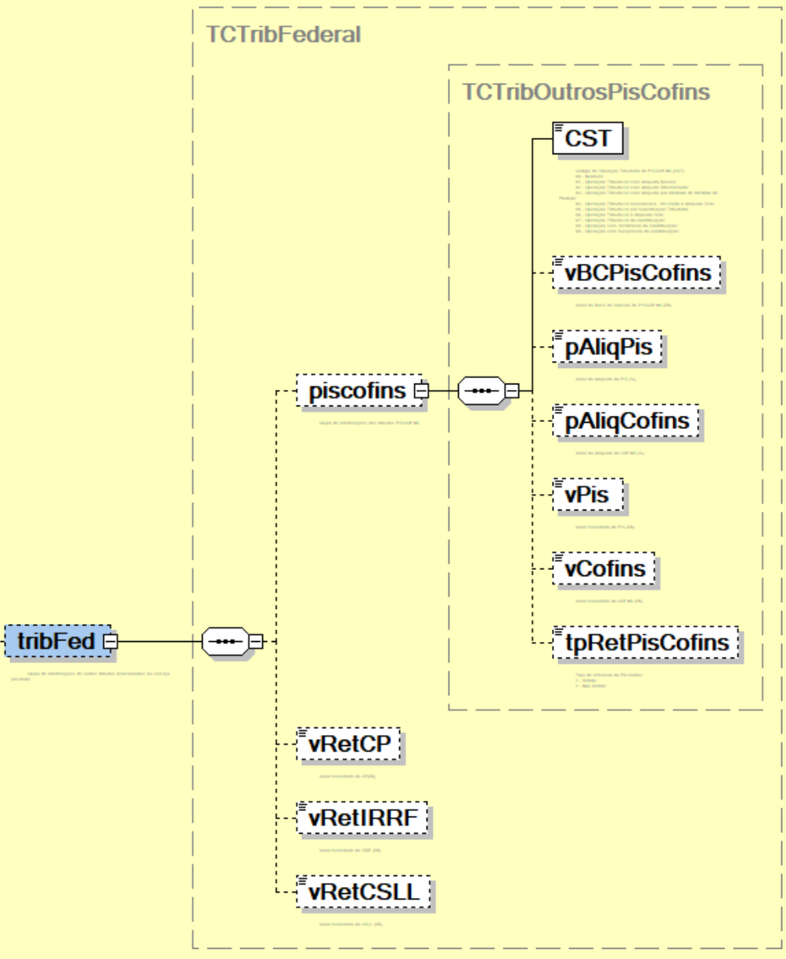
323 | NFSe/infNFSe/DPS/infDPS/valores/trib/tribFed/piscofins/ | CST | E | N | 1-1 | 2 | Código de Situação Tributária do PIS/COFINS (CST): 00 - Nenhum; 01 - Operação Tributável com Alíquota Básica; 02 - Operação Tributável com Alíquota Diferenciada; 03 - Operação Tributável com Alíquota por Unidade de Medida de Produto; 04 - Operação Tributável monofásica - Revenda a Alíquota Zero; 05 - Operação Tributável por Substituição Tributária; 06 - Operação Tributável a Alíquota Zero; 07 - Operação Tributável da Contribuição; 08 - Operação sem Incidência da Contribuição; 09 - Operação com Suspensão da Contribuição; | -
324 | NFSe/infNFSe/DPS/infDPS/valores/trib/tribFed/piscofins/ | vBCPisCofins | E | N | 0-1 | 1-15V2 | Valor da Base de Cálculo do PIS/COFINS (R$). | -
325 | NFSe/infNFSe/DPS/infDPS/valores/trib/tribFed/piscofins/ | pAliqPis | E | N | 0-1 | 1-2V2 | Valor da Alíquota do PIS (%). | -
326 | NFSe/infNFSe/DPS/infDPS/valores/trib/tribFed/piscofins/ | pAliqCofins | E | N | 0-1 | 1-2V2 | Valor da Alíquota da COFINS (%). | -
327 | NFSe/infNFSe/DPS/infDPS/valores/trib/tribFed/piscofins/ | vPis | E | N | 0-1 | 1-15V2 | Valor monetário do PIS (R$). | -
328 | NFSe/infNFSe/DPS/infDPS/valores/trib/tribFed/piscofins/ | vCofins | E | N | 0-1 | 1-15V2 | Valor monetário do COFINS (R$). | -
329 | NFSe/infNFSe/DPS/infDPS/valores/trib/tribFed/piscofins/ | tpRetPisCofins | E | N | 0-1 | 1 | Tipo de retenção ao do PIS/COFINS: 1 - PIS/COFINS Retido; 2 - PIS/COFINS Não Retido; 3 - PIS Retido/COFINS Não Retido; 4 - PIS Não Retido/COFINS Retido; | -
330 | NFSe/infNFSe/DPS/infDPS/valores/trib/tribFed/ | vRetCP | E | N | 0-1 | 1-15V2 | Valor monetário do CP(R$). | -
331 | NFSe/infNFSe/DPS/infDPS/valores/trib/tribFed/ | vRetIRRF | E | N | 0-1 | 1-15V2 | Valor monetário do IRRF (R$). | -
332 | NFSe/infNFSe/DPS/infDPS/valores/trib/tribFed/ | vRetCSLL | E | N | 0-1 | 1-15V2 | Valor monetário do CSLL (R$). | -
333 | NFSe/infNFSe/DPS/infDPS/valores/trib/ | totTrib | G | - | 1-1 | - | Grupo de informações para totais aproximados dos tributos relacionados ao serviço prestado | Os campos totalizadores deste grupo serão reavaliados em novas versões do layout proposto.
334 | NFSe/infNFSe/DPS/infDPS/valores/trib/totTrib/ | vTotTrib | CG | - | 0-1 | - | Valor monetário total aproximado dos tributos, em conformidade com o artigo 1o da Lei no 12.741/2012 | -
335 | NFSe/infNFSe/DPS/infDPS/valores/trib/totTrib/vTotTrib/ | vTotTribFed | E | N | 1-1 | 1-15V2 | Valor monetário total aproximado dos tributos federais (R$). | -
336 | NFSe/infNFSe/DPS/infDPS/valores/trib/totTrib/vTotTrib/ | vTotTribEst | E | N | 1-1 | 1-15V2 | Valor monetário total aproximado dos tributos estaduais (R$). | -
337 | NFSe/infNFSe/DPS/infDPS/valores/trib/totTrib/vTotTrib/ | vTotTribMun | E | N | 1-1 | 1-15V2 | Valor monetário total aproximado dos tributos municipais (R$). | -
338 | NFSe/infNFSe/DPS/infDPS/valorestrib/totTrib/ | pTotTrib | CG | - | 0-1 | - | Valor percentual total aproximado dos tributos, em conformidade com o artigo 1o da Lei no 12.741/2012 | -
339 | NFSe/infNFSe/DPS/infDPS/valores/trib/totTrib/pTotTrib/ | pTotTribFed | E | N | 1-1 | 1-2V2 | Valor percentual total aproximado dos tributos federais (%). | -
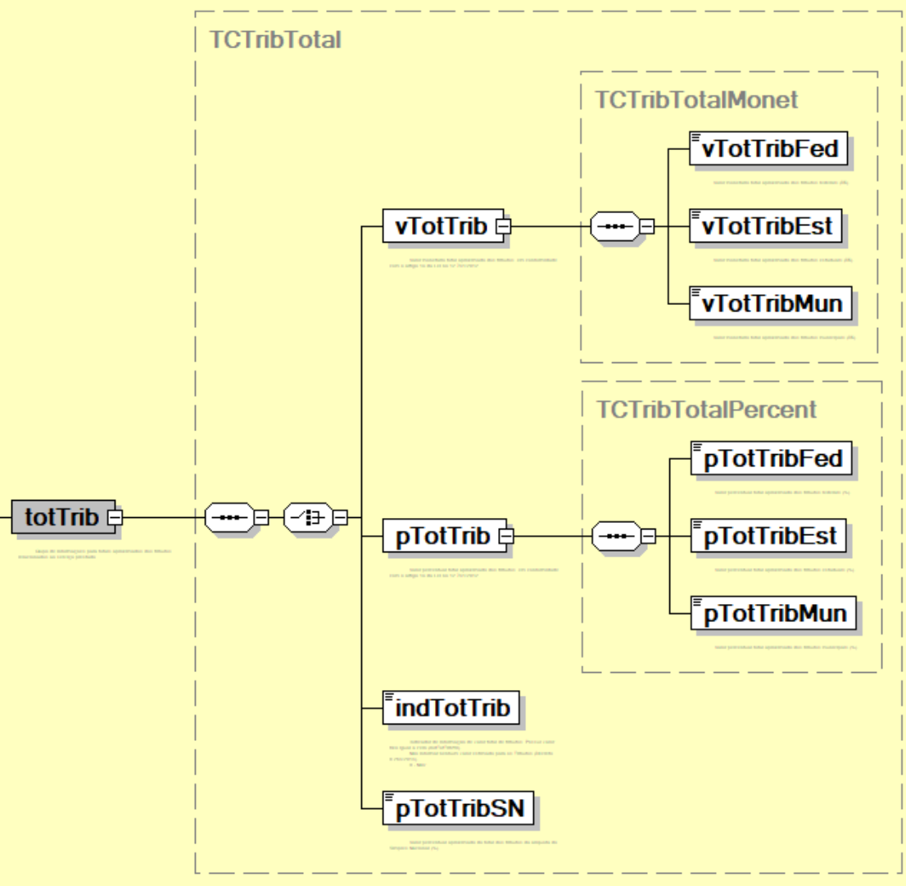
340 | NFSe/infNFSe/DPS/infDPS/valores/trib/totTrib/pTotTrib/ | pTotTribEst | E | N | 1-1 | 1-2V2 | Valor percentual total aproximado dos tributos estaduais (%). | -
341 | NFSe/infNFSe/DPS/infDPS/valores/trib/totTrib/pTotTrib/ | pTotTribMun | E | N | 1-1 | 1-2V2 | Valor percentual total aproximado dos tributos municipais (%). | -
342 | NFSe/infNFSe/DPS/infDPS/valores/trib/totTrib/ | indTotTrib | CE | N | 0-1 | 1 | Indicador de informação de valor total de tributos. Se informado indica que o emitente opta por não informar nenhum valor estimado para os Tributos (Decreto 8.264/2014). 0 - Não;
343 | NFSe/infNFSe/DPS/infDPS/valores/trib/totTrib/ | pTotTribSN | CE | N | 0-1 | 1-2V2 | Valor percentual aproximado do total dos tributos da alíquota do Simples Nacional (%). | -
344 | NFSe/infNFSe/DPS/infDPS/ | IBSCBS | G | - | 1-1 | - | Grupo de informações declaradas pelo emitente referentes ao IBS e à CBS | -
345 | NFSe/infNFSe/DPS/infDPS/IBSCBS/ | finNFSe | E | N | 1-1 | 1 | Indicador da finalidade da emissão de NFS-e 0 = NFS-e regular 1 = NFS-e de crédito 2 = NFS-e de débito | -
346 | NFSe/infNFSe/DPS/infDPS/IBSCBS/ | indFinal | E | N | 1-1 | 1 | Indica operação de uso ou consumo pessoal. (art. 57) 0=Não 1=Sim | -
347 | NFSe/infNFSe/DPS/infDPS/IBSCBS/ | cIndOp | E | N | 1-1 | 6 | Código indicador da operação de fornecimento, conforme tabela “código indicador de operação” | -
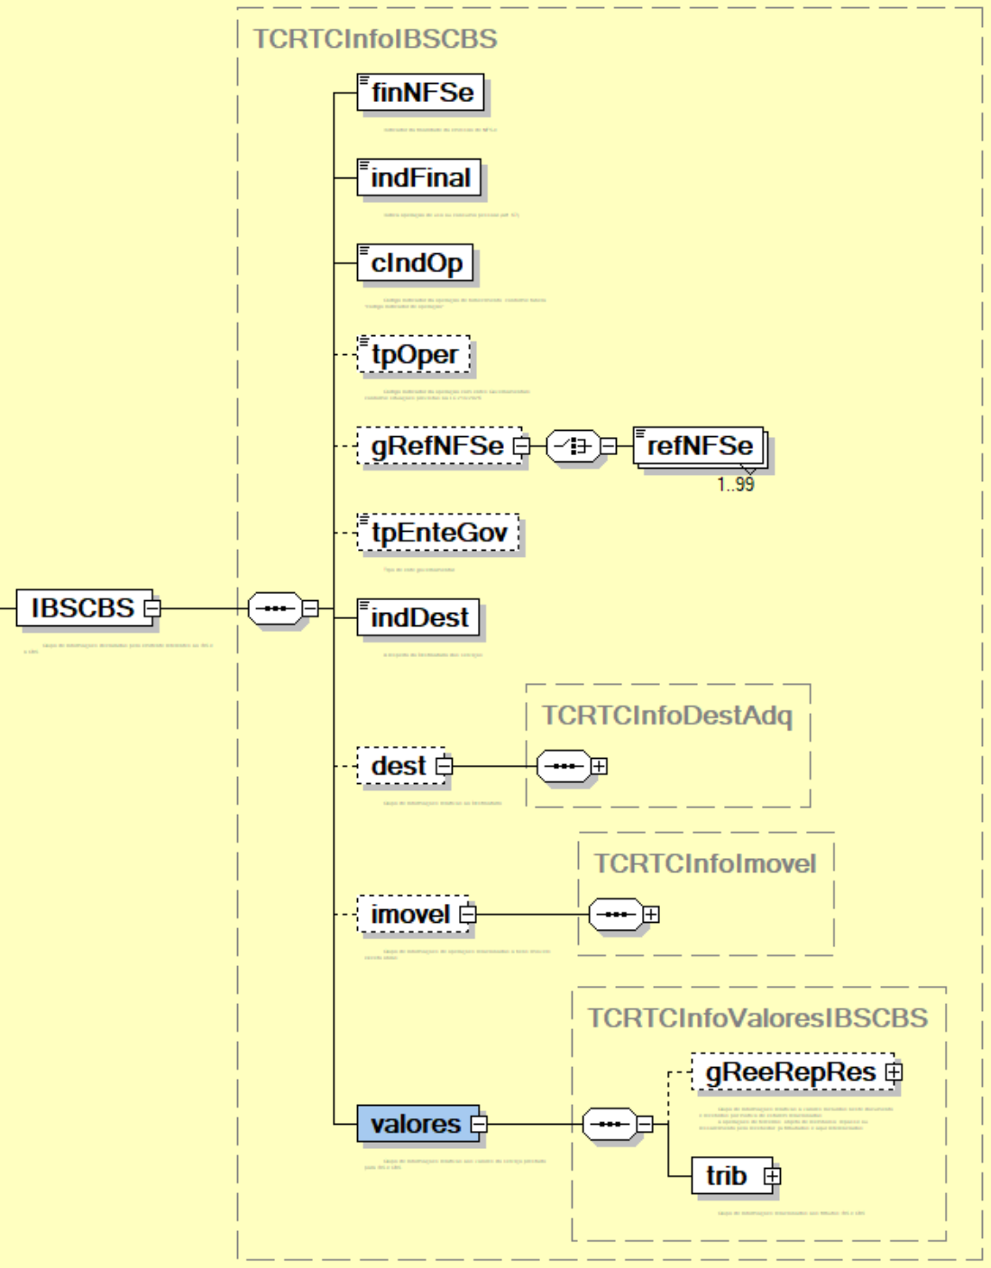
348 | NFSe/infNFSe/DPS/infDPS/IBSCBS/ | tpOper | E | N | 0-1 | 1 | Tipo de Operação com Entes Governanementais ou outros serviços sobre bens imóveis: 1 – Fornecimento com pagamento posterior; 2 – Recebimento do pagamento com fornecimento já realizado; 3 – Fornecimento com pagamento já realizado; 4 – Recebimento do pagamento com fornecimento posterior; 5 – Fornecimento e recebimento do pagamento concomitantes. | Campo deve ser informado para as seguintes situações previstas na LC 214/2025: Aquisição de serviços pela administração pública direta, por autarquias e por fundações públicas: Art. 10 §2º (Qualquer serviço); Cessão onerosa de bem imóvel: Art. 254 III (Serviço 25.05 da LC 116/2003); Arrendamento de bem imóvel: Art. 254 III (Serviço 15.09 da LC 116/2003); Administração de bem imóvel: Art. 254 IV (Serviço 17.12 da LC 116/2003); Intermediação de bem imóvel: Art. 254 IV (Serviço 10.05 da LC 116/2003).
349 | NFSe/infNFSe/DPS/infDPS/IBSCBS/ | gRefNFSe | G | - | 0-1 | - | Grupo de NFS-e referenciadas. | Obrigatório para tpOper = 2 ou 3
350 | NFSe/infNFSe/DPS/infDPS/IBSCBS/gRefNFSe/ | refNFSe | E | C | 1-99 | 50 | Chave da NFS-e referenciada. | -
351 | NFSe/infNFSe/DPS/infDPS/IBSCBS/ | tpEnteGov | E | N | 0-1 | 1 | Tipo de ente governamental Para administração pública direta e suas autarquias e fundações: 1 = União 2 = Estado 3 = Distrito Federal 4 = Município 9 = Outro | Campo só deve ser informado no caso de compras governamentais.
352 | NFSe/infNFSe/DPS/infDPS/IBSCBS/ | xTpEnteGov | E | C | 0-1 | 100 | Se tpEnteGov informado for igual a 9 = outro, este campo deve informar qual a descrição do ente. Exemplo: "Comitê Gestor do IBS". | -
353 | NFSe/infNFSe/DPS/infDPS/IBSCBS/ | tpNFCredito | E | N | 0-1 | 2 | Tipo de Nota de Crédito 01 = Multa e juros | -
354 | NFSe/infNFSe/DPS/infDPS/IBSCBS/ | tpNFDebito | E | N | 0-1 | 2 | Tipo de Nota de Débito (avaliar os tipos indicados pelos EE) 01=Transferência de créditos para Cooperativas; 02=Anulação de Crédito por Saídas Imunes/Isentas; 03=Débitos de notas fiscais não processadas na apuração; 04=Multa e juros; 05=Transferência de crédito de sucessão; 06 = Pagamento antecipado 07 = Perda em estoque | -
355 | NFSe/infNFSe/DPS/infDPS/IBSCBS/ | indPessoas indDest | E | N | 1-1 | 1 | A respeito do Destinatário dos serviços: 0 – o destinatário é o próprio tomador/adquirente identificado na NFS-e (tomador=adquirente=destinatário); 1 – o destinatário não é o próprio adquirente, podendo ser outra pessoa, física ou jurídica (ou equiparada), ou um estabelecimento diferente do indicado como tomador (tomador=adquirente≠destinatário); 2 - O adquirente e o destinatário são a mesma pessoa, mas diferente do tomador de serviços; (tomador ≠ adquirente = destinatário) 3 - O tomador e o destinatário são a mesma pessoa, diferente do adquirente; (tomador = destinatário ≠ adquirente) 4 - O tomador, o adquirente e o destinatário são pessoas distintas que devem ser identificadas. (tomador ≠ adquirente ≠ destinatário) | O Tomador de Serviços (conceito da Lei Complementar nº 116/2003) e o Adquirente (conceito da Lei Complementar nº 214/2025) são identificados como a mesma pessoa, pois é quem: a) se obriga ao pagamento ou outra forma de contraprestação pelo fornecimento; ou; b) nos casos de pagamento ou de qualquer outra forma de contraprestação por conta e ordem ou em nome de terceiros, aquele por conta de quem ou em nome de quem decorre a obrigação de pagamento ou de qualquer outra forma de contraprestação pelo fornecimento do bem ou do serviço. Pode ser também o próprio destinatário. O Destinatário é a pessoa a quem é fornecido o bem ou o serviço.
356 | NFSe/infNFSe/DPS/infDPS/IBSCBS/ | dest | G | - | 0-1 | - | Grupo de informações relativas ao Destinatário | -
357 | NFSe/infNFSe/DPS/infDPS/IBSCBS/dest/ | CNPJ | CE | N | 1-1 | 14 | Número da inscrição no Cadastro Nacional de Pessoa Jurídica (CNPJ) do destinatário de serviço | -
358 | NFSe/infNFSe/DPS/infDPS/IBSCBS/dest/ | CPF | CE | N | 1-1 | 11 | Número da inscrição no Cadastro Nacional de Pessoa Física (CPF) do destinatário do serviço | -
359 | NFSe/infNFSe/DPS/infDPS/IBSCBS/dest/ | NIF | CE | C | 1-1 | 40 | Número de identificação fiscal fornecido por órgão de administração tributária no exterior | -
360 | NFSe/infNFSe/DPS/infDPS/IBSCBS/dest/ | cNaoNIF | CE | N | 1-1 | 1 | Motivo para não informação do NIF: 0 - Não informado na nota de origem; 1 - Dispensado do NIF; 2 - Não exigência do NIF; | -
361 | NFSe/infNFSe/DPS/infDPS/IBSCBS/dest/ | xNome | E | C | 1-1 | 1-150 | Nome / Nome Empresarial do destinatário | -
362 | NFSe/infNFSe/DPS/infDPS/IBSCBS/dest/ | end | G | - | 0-1 | - | Grupo de informações do endereço do destinatário do serviço. | -
363 | NFSe/infNFSe/DPS/infDPS/IBSCBS/dest/end/ | endNac | CG | - | 1-1 | - | Grupo de informações do endereço nacional. | -
364 | NFSe/infNFSe/DPS/infDPS/IBSCBS/dest/end/endNac/ | cMun | E | N | 1-1 | 7 | Código do município do endereço do destinatário do serviço. (Tabela do IBGE) | -
365 | NFSe/infNFSe/DPS/infDPS/IBSCBS/dest/end/endNac/ | CEP | E | C | 1-1 | 8 | Código numérico do Endereçamento Postal nacional (CEP) do endereço do destinatário do serviço. | -
366 | NFSe/infNFSe/DPS/infDPS/IBSCBS/dest/end/ | endExt | CG | - | 1-1 | - | Grupo de informações do endereço no exterior. | -
367 | NFSe/infNFSe/DPS/infDPS/IBSCBS/dest/end/endExt/ | cPais | E | C | 1-1 | 2 | Código do país do endereço do destinatário do serviço. (Tabela de Países ISO) | -
368 | NFSe/infNFSe/DPS/infDPS/IBSCBS/dest/end/endExt/ | cEndPost | E | C | 1-1 | 2024-11-01 | Código alfanumérico do Endereçamento Postal no exterior do destinatário do serviço. | -
369 | NFSe/infNFSe/DPS/infDPS/IBSCBS/dest/end/endExt/ | xCidade | E | C | 1-1 | 1-60 | Nome da cidade no exterior do destinatário do serviço. | -
370 | NFSe/infNFSe/DPS/infDPS/IBSCBS/dest/end/endExt/ | xEstProvReg | E | C | 1-1 | 1-60 | Estado, província ou região da cidade no exterior do destinatário do serviço. | -
371 | NFSe/infNFSe/DPS/infDPS/IBSCBS/dest/end/ | xLgr | E | C | 1-1 | 1-255 | Tipo e nome do logradouro do endereço do destinatário do serviço. | -
372 | NFSe/infNFSe/DPS/infDPS/IBSCBS/dest/end/ | nro | E | C | 1-1 | 1-60 | Número no logradouro do endereço do destinatário do serviço. | -
373 | NFSe/infNFSe/DPS/infDPS/IBSCBS/dest/end/ | xCpl | E | C | 0-1 | 1-156 | Complemento do endereço do destinatário do serviço. | -
374 | NFSe/infNFSe/DPS/infDPS/IBSCBS/dest/end/ | xBairro | E | C | 1-1 | 1-60 | Bairro do endereço do destinatário do serviço. | -
375 | NFSe/infNFSe/DPS/infDPS/IBSCBS/dest/ | fone | E | N | 0-1 | 6-20 | Número do telefone do destinatário. (Preencher com o Código DDD + número do telefone. Nas operações com exterior é permitido informar o código do país + código da localidade + número do telefone) | -
376 | NFSe/infNFSe/DPS/infDPS/IBSCBS/dest/ | email | E | C | 0-1 | 1-80 | E-mail do destinatário. | -
377 | NFSe/infNFSe/DPS/infDPS/IBSCBS/ | adq | G | - | 0-1 | - | Grupo de informações relativas ao Adquirente | -
378 | NFSe/infNFSe/DPS/infDPS/IBSCBS/adq/ | CNPJ | CE | N | 1-1 | 14 | Número da inscrição no Cadastro Nacional de Pessoa Jurídica (CNPJ) do adquirente de serviço | -
379 | NFSe/infNFSe/DPS/infDPS/IBSCBS/adq/ | CPF | CE | N | 1-1 | 11 | Número da inscrição no Cadastro de Pessoa Física (CPF) do adquirente do serviço | -
380 | NFSe/infNFSe/DPS/infDPS/IBSCBS/adq/ | NIF | CE | C | 1-1 | 40 | Número de identificação fiscal fornecido por órgão de administração tributária no exterior | -
381 | NFSe/infNFSe/DPS/infDPS/IBSCBS/adq/ | cNaoNIF | CE | N | 1-1 | 1 | Motivo para não informação do NIF: 0 - Não informado na nota de origem; 1 - Dispensado do NIF; 2 - Não exigência do NIF; | O valor 0 deve ser utilizado como opção de preenchimento do campo somente no compartilhamento de NFS-e pelo municipio com o ADN NFS-e.
382 | NFSe/infNFSe/DPS/infDPS/IBSCBS/adq/ | xNome | E | C | 1-1 | 150 | Nome / Nome Empresarial do adquirente | -
383 | NFSe/infNFSe/DPS/infDPS/IBSCBS/adq/ | end | G | - | 0-1 | - | Grupo de informações do endereço do adquirente do serviço. | -
384 | NFSe/infNFSe/DPS/infDPS/IBSCBS/adq/end/ | endNac | CG | - | 1-1 | - | Grupo de informações do endereço nacional. | -
385 | NFSe/infNFSe/DPS/infDPS/IBSCBS/adq/end/endNac/ | cMun | E | N | 1-1 | 7 | Código do município do endereço do adquirente do serviço. (Tabela do IBGE) | -
386 | NFSe/infNFSe/DPS/infDPS/IBSCBS/adq/end/endNac/ | CEP | E | C | 1-1 | 8 | Código numérico do Endereçamento Postal nacional (CEP) do endereço do adquirente do serviço. | -
387 | NFSe/infNFSe/DPS/infDPS/IBSCBS/adq/end/ | endExt | CG | - | 1-1 | - | Grupo de informações do endereço no exterior. | -
388 | NFSe/infNFSe/DPS/infDPS/IBSCBS/adq/end/endExt/ | cPais | E | C | 1-1 | 2 | Código do país do endereço do adquirente do serviço. (Tabela de Países ISO) | -
389 | NFSe/infNFSe/DPS/infDPS/IBSCBS/adq/end/endExt/ | cEndPost | E | C | 1-1 | 2024-11-01 | Código alfanumérico do Endereçamento Postal no exterior do adquirente do serviço. | -
390 | NFSe/infNFSe/DPS/infDPS/IBSCBS/adq/end/endExt/ | xCidade | E | C | 1-1 | 1-60 | Nome da cidade no exterior do adquirente do serviço. | -
391 | NFSe/infNFSe/DPS/infDPS/IBSCBS/adq/end/endExt/ | xEstProvReg | E | C | 1-1 | 1-60 | Estado, província ou região da cidade no exterior do adquirente do serviço. | -
392 | NFSe/infNFSe/DPS/infDPS/IBSCBS/adq/end/ | xLgr | E | C | 1-1 | 1-255 | Tipo e nome do logradouro do endereço do adquirente do serviço. | -
393 | NFSe/infNFSe/DPS/infDPS/IBSCBS/adq/end/ | nro | E | C | 1-1 | 1-60 | Número no logradouro do endereço do adquirente do serviço. | -
394 | NFSe/infNFSe/DPS/infDPS/IBSCBS/adq/end/ | xCpl | E | C | 0-1 | 1-156 | Complemento do endereço do adquirente do serviço. | -
395 | NFSe/infNFSe/DPS/infDPS/IBSCBS/adq/end/ | xBairro | E | C | 1-1 | 1-60 | Bairro do endereço do adquirente do serviço. | -
396 | NFSe/infNFSe/DPS/infDPS/IBSCBS/adq/ | fone | E | N | 0-1 | 6-20 | Número do telefone do adquirente do serviço. (Preencher com o Código DDD + número do telefone. Nas operações com exterior é permitido informar o código do país + código da localidade + número do telefone) | -
397 | NFSe/infNFSe/DPS/infDPS/IBSCBS/adq/ | email | E | C | 0-1 | 1-80 | E-mail do adquirente. | -
398 | NFSe/infNFSe/DPS/infDPS/IBSCBS/ | imovel | G | - | 0-1 | - | Grupo de informações de operações relacionadas a bens imóveis, exceto obras. | -
399 | NFSe/infNFSe/DPS/infDPS/IBSCBS/imovel/ | inscImobFisc | E | C | 0-1 | 1-30 | Inscrição imobiliária fiscal (código fornecido pela prefeitura para a identificação da obra ou para fins de recolhimento do IPTU) | -
400 | NFSe/infNFSe/DPS/infDPS/IBSCBS/imovel/ | cCIB | CE | C | 1-1 | 8 | Código do Cadastro Imobiliário Brasileiro - CIB
401 | NFSe/infNFSe/DPS/infDPS/IBSCBS/imovel/ | end | CG | - | 1-1 | - | Grupo de informações do endereço do imóvel. | -
402 | NFSe/infNFSe/DPS/infDPS/IBSCBS/imovel/end/ | CEP | CE | C | 1-1 | 8 | Código de Endereçamento Postal numérico do endereço nacional do imóvel. | -
403 | NFSe/infNFSe/DPS/infDPS/IBSCBS/imovel/end/ | endExt | CG | - | 1-1 | - | Grupo de informações descritivas do endereço do imóvel no exterior. | -
404 | NFSe/infNFSe/DPS/infDPS/IBSCBS/imovel/end/endExt/ | cEndPost | E | C | 1-1 | 2024-11-01 | Código de Endereçamento Postal alfanumérico do endereço do imóvel no exterior. | -
405 | NFSe/infNFSe/DPS/infDPS/IBSCBS/imovel/end/endExt/ | xCidade | E | C | 1-1 | 1-60 | Nome da cidade no exterior, local do imóvel. | -
406 | NFSe/infNFSe/DPS/infDPS/IBSCBS/imovel/end/endExt/ | xEstProvReg | E | C | 1-1 | 1-60 | Estado, província ou região da cidade no exterior, local do imóvel. | -
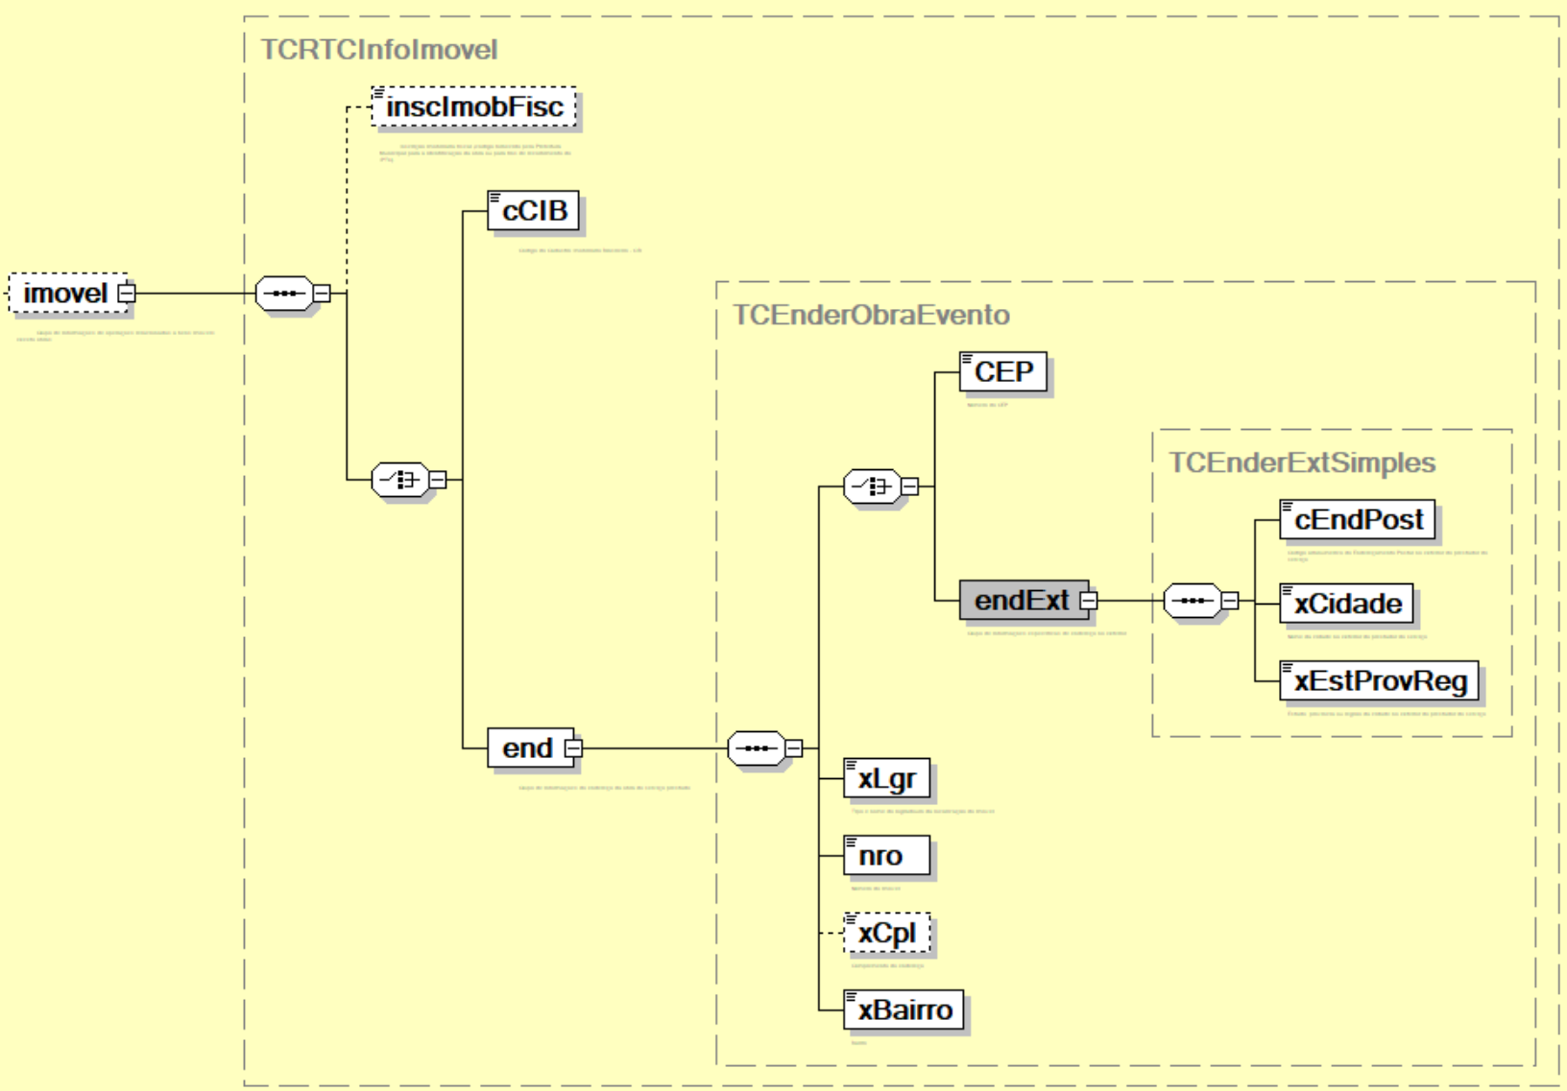
407 | NFSe/infNFSe/DPS/infDPS/IBSCBS/imovel/end/ | xLgr | E | C | 1-1 | 1-255 | Tipo e nome do logradouro do endereço do imóvel. | -
408 | NFSe/infNFSe/DPS/infDPS/IBSCBS/imovel/end/ | nro | E | C | 1-1 | 1-60 | Número no logradouro do endereço do imóvel. | -
409 | NFSe/infNFSe/DPS/infDPS/IBSCBS/imovel/end/ | xCpl | E | C | 0-1 | 1-156 | Complemento do endereço do imóvel. | -
410 | NFSe/infNFSe/DPS/infDPS/IBSCBS/imovel/end/ | xBairro | E | C | 1-1 | 1-60 | Bairro do endereço do imóvel. | -
411 | NFSe/infNFSe/DPS/infDPS/IBSCBS/ | valores | G | - | 1-1 | - | Grupo de informações relativas aos valores do serviço prestado para IBS e CBS | -
412 | NFSe/infNFSe/DPS/infDPS/IBSCBS/valores/ | gReeRepRes | G | - | 0-1 | - | Grupo de informações relativas a valores incluídos neste documento e recebidos por motivo de estarem relacionadas a operações de terceiros, objeto de reembolso, repasse ou ressarcimento pelo recebedor, já tributados e aqui referenciados | -
413 | NFSe/infNFSe/DPS/infDPS/IBSCBS/valores/gReeRepRes/ | documentos | G | - | 1-1000 | - | Grupo relativo aos documentos referenciados nos casos de reembolso, repasse e ressarcimento que serão considerados na base de cálculo do ISSQN, do IBS e da CBS. | -
414 | NFSe/infNFSe/DPS/infDPS/IBSCBS/valores/gReeRepRes/documentos/ | dFeNacional | CG | - | 1-1 | - | Grupo de informações de documentos fiscais eletrônicos que se encontram no repositório nacional. | -
415 | NFSe/infNFSe/DPS/infDPS/IBSCBS/valores/gReeRepRes/documentos/dFeNacional/ | tipoChaveDFe | E | N | 1-1 | 1 | Documento fiscal a que se refere a chaveDfe que seja um dos documentos do Repositório Nacional: 1 = NFS-e 2 = NF-e 3 = CT-e 9 = Outro | -
416 | NFSe/infNFSe/DPS/infDPS/IBSCBS/valores/gReeRepRes/documentos/dFeNacional/ | xTipoChaveDFe | E | C | 0-1 | 1-255 | Descrição da DF-e a que se refere a chaveDfe que seja um dos documentos do Repositório Nacional. Deve ser preenchido apenas quando tipoChaveDFe = 9 (Outro). | -
417 | NFSe/infNFSe/DPS/infDPS/IBSCBS/valores/gReeRepRes/documentos/dFeNacional/ | chaveDFe | E | C | 1-1 | 1-50 | Chave do Documento Fiscal eletrônico do repositório nacional referenciado para os casos de operações já tributadas. | -
418 | NFSe/infNFSe/DPS/infDPS/IBSCBS/valores/gReeRepRes/documentos/ | docFiscalOutro | CG | - | 1-1 | - | Grupo de informações de documento fiscais, eletrônicos ou não, que não se encontram no repositório nacional. | -
419 | NFSe/infNFSe/DPS/infDPS/IBSCBS/valores/gReeRepRes/documentos/docFiscalOutro/ | cMunDocFiscal | E | N | 1-1 | 7 | Código do município emissor do documento fiscal que não se encontra no repositório nacional | -
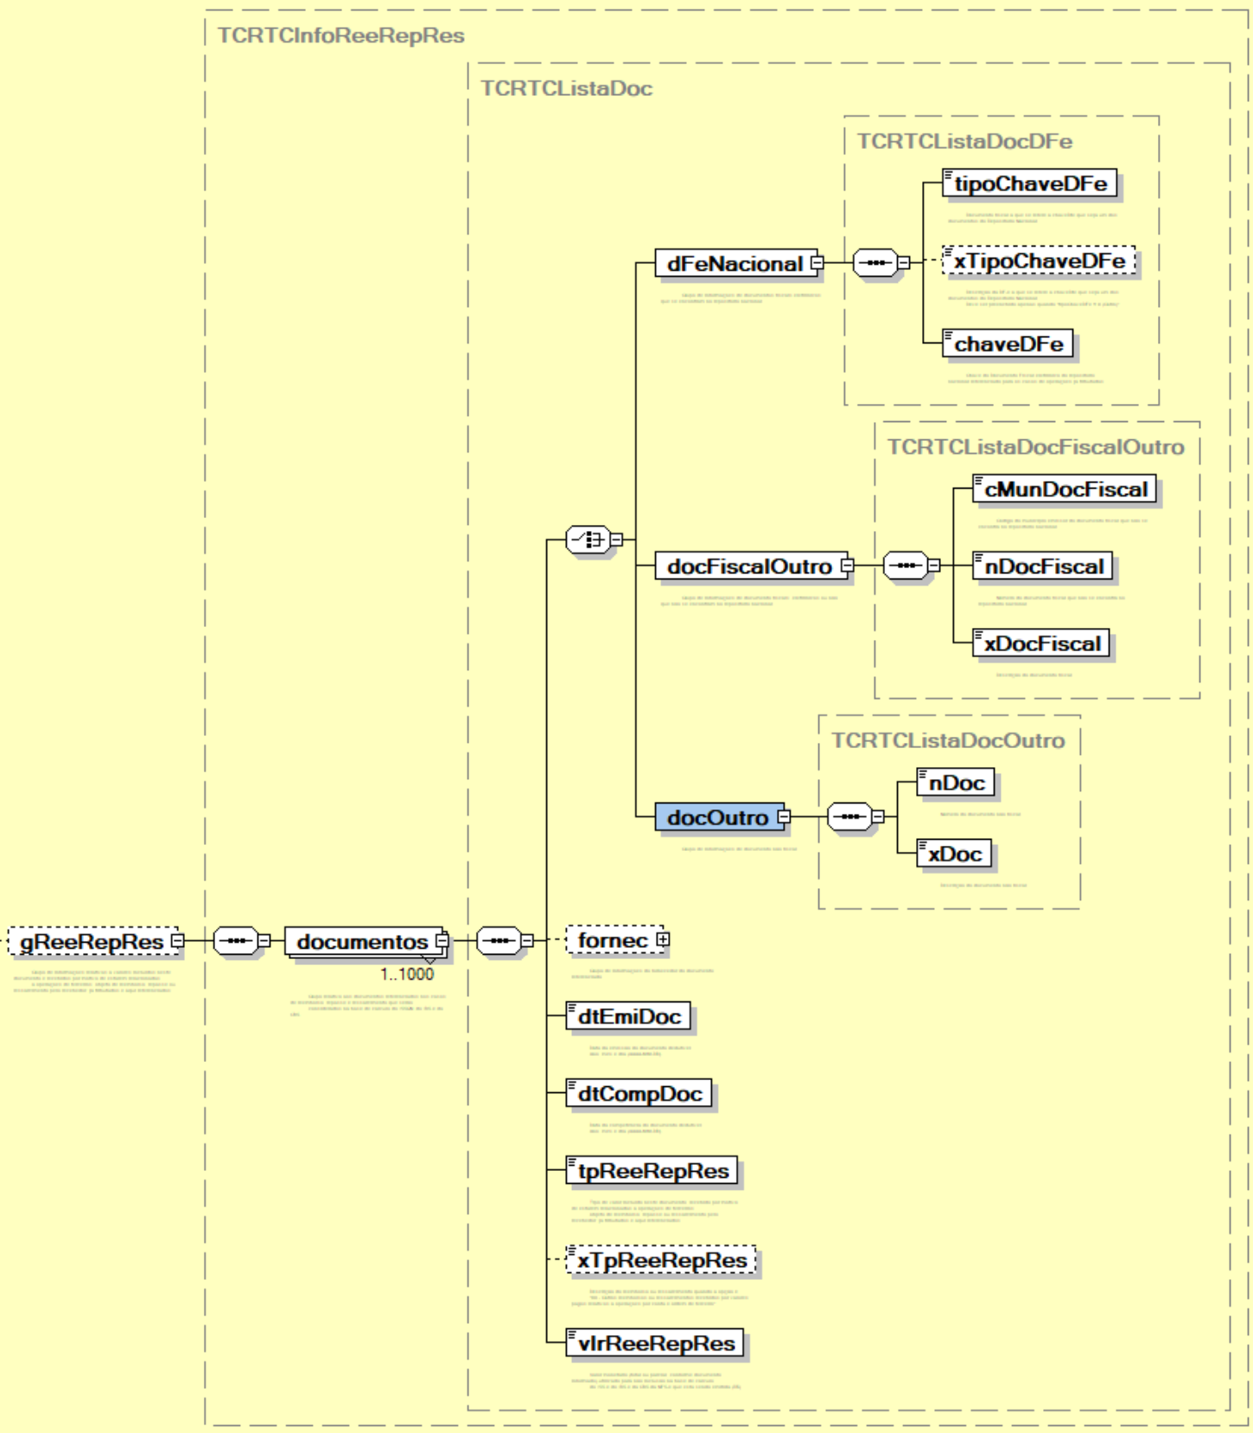
420 | NFSe/infNFSe/DPS/infDPS/IBSCBS/valores/gReeRepRes/documentos/docFiscalOutro/ | nDocFiscal | E | C | 1-1 | 1-255 | Número do documento fiscal que não se encontra no repositório nacional | -
421 | NFSe/infNFSe/DPS/infDPS/IBSCBS/valores/gReeRepRes/documentos/docFiscalOutro/ | xDocFiscal | E | C | 1-1 | 1-255 | Descrição do documento fiscal | -
422 | NFSe/infNFSe/DPS/infDPS/IBSCBS/valores/gReeRepRes/documentos/ | docOutro | CG | - | 1-1 | - | Grupo de informações de documento não fiscal. | -
423 | NFSe/infNFSe/DPS/infDPS/IBSCBS/valores/gReeRepRes/documentos/docOutro/ | nDoc | E | C | 1-1 | 1-255 | Número do documento não fiscal. | -
424 | NFSe/infNFSe/DPS/infDPS/IBSCBS/valores/gReeRepRes/documentos/docOutro/ | xDoc | E | C | 1-1 | 1-255 | Descrição do documento não fiscal. | -
425 | NFSe/infNFSe/DPS/infDPS/IBSCBS/valores/gReeRepRes/documentos/ | fornec | G | - | 0-1 | - | Grupo de informações do fornecedor do documento referenciado | -
426 | NFSe/infNFSe/DPS/infDPS/IBSCBS/valores/gReeRepRes/documentos/fornec/ | CNPJ | CE | N | 1-1 | 14 | Número da inscrição federal (CNPJ) do fornecedor. | -
427 | NFSe/infNFSe/DPS/infDPS/IBSCBS/valores/gReeRepRes/documentos/fornec/ | CPF | CE | N | 1-1 | 11 | Número da inscrição federal (CPF) do fornecedor. | -
428 | NFSe/infNFSe/DPS/infDPS/IBSCBS/valores/gReeRepRes/documentos/fornec/ | NIF | CE | C | 1-1 | 40 | Este elemento só deverá ser preenchido para fornecedores não residentes no Brasil. | -
429 | NFSe/infNFSe/DPS/infDPS/IBSCBS/valores/gReeRepRes/documentos/fornec/ | cNaoNIF | CE | N | 1-1 | 1 | Motivo para não informação do NIF: 0 - Não informado na nota de origem; 1 - Dispensado do NIF; 2 - Não exigência do NIF; | O valor 0 deve ser utilizado como opção de preenchimento do campo somente no compartilhamento de NFS-e pelo municipio com o ADN NFS-e.
430 | NFSe/infNFSe/DPS/infDPS/IBSCBS/valores/gReeRepRes/documentos/fornec/ | xNome | E | C | 1-1 | 1-150 | Nome / Razão Social do fornecedor.
431 | NFSe/infNFSe/DPS/infDPS/IBSCBS/valores/gReeRepRes/documentos/ | dtEmiDoc | E | D | 1-1 | - | Data da emissão do documento dedutível. Ano, mês e dia (AAAA-MM-DD) | -
432 | NFSe/infNFSe/DPS/infDPS/IBSCBS/valores/gReeRepRes/documentos/ | dtCompDoc | E | D | 1-1 | - | Data da competência do documento dedutível. Ano, mês e dia (AAAA-MM-DD) | -
433 | NFSe/infNFSe/DPS/infDPS/IBSCBS/valores/gReeRepRes/documentos/ | tpReeRepRes | E | N | 1-1 | 2 | Tipo de valor incluído neste documento, recebido por motivo de estarem relacionadas a operações de terceiros, objeto de reembolso, repasse ou ressarcimento pelo recebedor, já tributados e aqui referenciados 01 = Repasse de remuneração por intermediação de imóveis a demais corretores envolvidos na operação 02 = Repasse de valores a fornecedor relativo a fornecimento intermediado por agência de turismo 03 = Reembolso ou ressarcimento recebido por agência de propaganda e publicidade por valores pagos relativos a serviços de produção externa por conta e ordem de terceiro 04 = Reembolso ou ressarcimento recebido por agência de propaganda e publicidade por valores pagos relativos a serviços de mídia por conta e ordem de terceiro 99 = Outros reembolsos ou ressarcimentos recebidos por valores pagos relativos a operações por conta e ordem de terceiro | -
434 | NFSe/infNFSe/DPS/infDPS/IBSCBS/valores/gReeRepRes/documentos/ | xTpReeRepRes | E | C | 0-1 | 0-150 | Descrição do reembolso ou ressarcimento quando a opção é "99 – Outros reembolsos ou ressarcimentos recebidos por valores pagos relativos a operações por conta e ordem de terceiro". | -
435 | NFSe/infNFSe/DPS/infDPS/IBSCBS/valores/gReeRepRes/documentos/ | vlrReeRepRes | E | N | 1-1 | 1-15V2 | Valor monetário (total ou parcial, conforme documento informado) utilizado para não inclusão na base de cálculo do ISS e do IBS e da CBS da NFS-e que está sendo emitida (R$). | -
436 | NFSe/infNFSe/DPS/infDPS/IBSCBS/valores/ | trib | G | - | 1-1 | - | Grupo de informações relacionados aos tributos IBS e CBS | -
437 | NFSe/infNFSe/DPS/infDPS/IBSCBS/valores/trib/ | gIBSCBS | G | - | 1-1 | - | Grupo de informações relacionadas ao IBS e à CBS | -
438 | NFSe/infNFSe/DPS/infDPS/IBSCBS/valores/trib/gIBSCBS/ | CST | E | N | 1-1 | 3 | Código de Situação Tributária do IBS e da CBS | -
439 | NFSe/infNFSe/DPS/infDPS/IBSCBS/valores/trib/gIBSCBS/ | cClassTrib | E | N | 1-1 | 6 | Código de Classificação Tributária do IBS e da CBS | -
440 | NFSe/infNFSe/DPS/infDPS/IBSCBS/valores/trib/gIBSCBS/ | cCredPres | E | N | 0-1 | 2 | Código e classificação do crédito presumido: IBS e CBS. | -
441 | NFSe/infNFSe/DPS/infDPS/IBSCBS/valores/trib/gIBSCBS/ | gTribRegular | G | - | 0-1 | - | Grupo de informações da Tributação Regular | -
442 | NFSe/infNFSe/DPS/infDPS/IBSCBS/valores/trib/gIBSCBS/gTribRegular/ | CSTReg | E | N | 1-1 | 3 | Código de Situação Tributária do IBS e da CBS de tributação regular | -
443 | NFSe/infNFSe/DPS/infDPS/IBSCBS/valores/trib/gIBSCBS/gTribRegular/ | cClassTribReg | E | N | 1-1 | 6 | Código da Classificação Tributária do IBS e da CBS de tributação regular | -
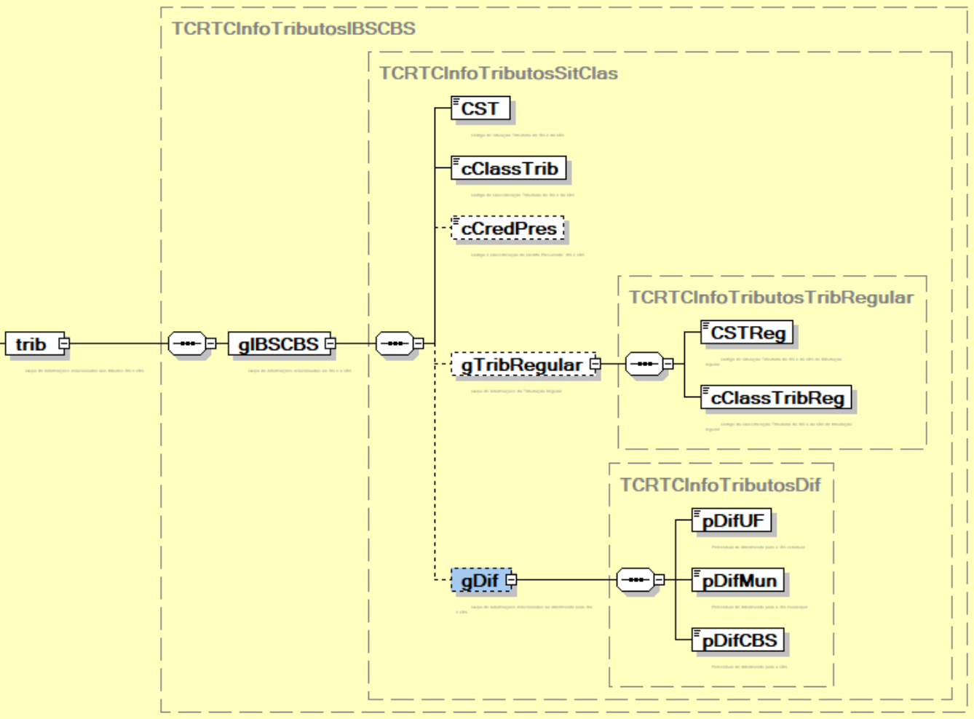
444 | NFSe/infNFSe/DPS/infDPS/IBSCBS/valores/trib/gIBSCBS/ | gDif | G | - | 0-1 | - | Grupo de informações relacionadas ao diferimento para IBS e CBS | -
445 | NFSe/infNFSe/DPS/infDPS/IBSCBS/valores/trib/gIBSCBS/gDif/ | pDifUF | E | N | 1-1 | 1-3V2 | Percentual de diferimento para o IBS estadual. | -
446 | NFSe/infNFSe/DPS/infDPS/IBSCBS/valores/trib/gIBSCBS/gDif/ | pDifMun | E | N | 1-1 | 1-3V2 | Percentual de diferimento para o IBS municipal. | -
447 | NFSe/infNFSe/DPS/infDPS/IBSCBS/valores/trib/gIBSCBS/gDif/ | pDifCBS | E | N | 1-1 | 1-3V2 | Percentual de diferimento para a CBS. | -
448 | NFSe/infNFSe/DPS/infDPS/ | Signature | G | - | 0-1 | - | Assinatura XML da NFS-e Segundo o Padrão XML Digital Signature Obrigatório quando for enviado para API.. Demais casos poderão ser opcionais a serem definidos em regra de validação. | -
449 | NFSe/ | Signature | G | - | 1-1 | - | Assinatura XML da NFS-e segundo o padrão XML digital signature | -

